Лист1
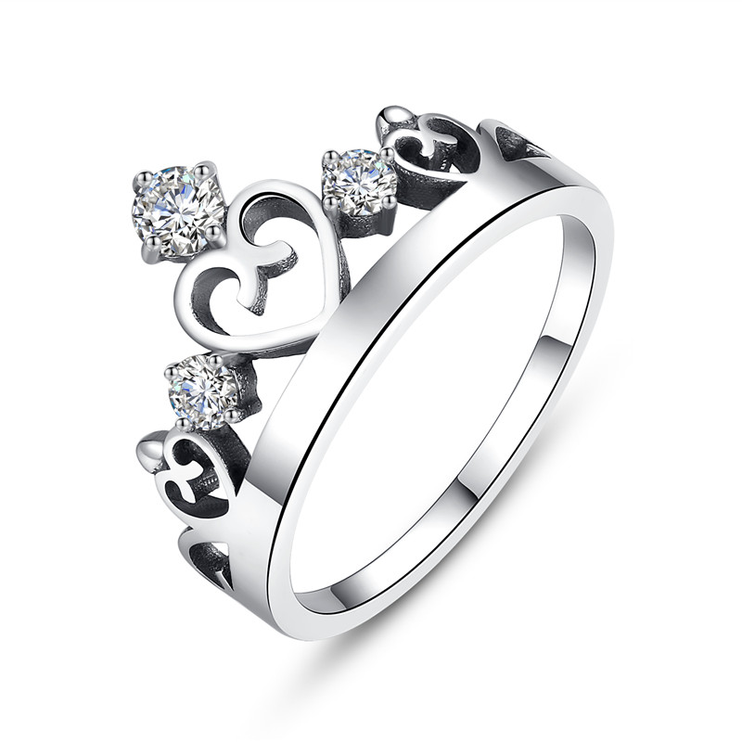 | SCR001-7 | 皇冠-925银戒指 | 无字印 | 925银 | 3.01 |  | 0 | SCR银戒指
 | SCR001-8 | 皇冠-925银戒指 | 无字印 | 925银 | 3.01 |  | 0 | SCR银戒指
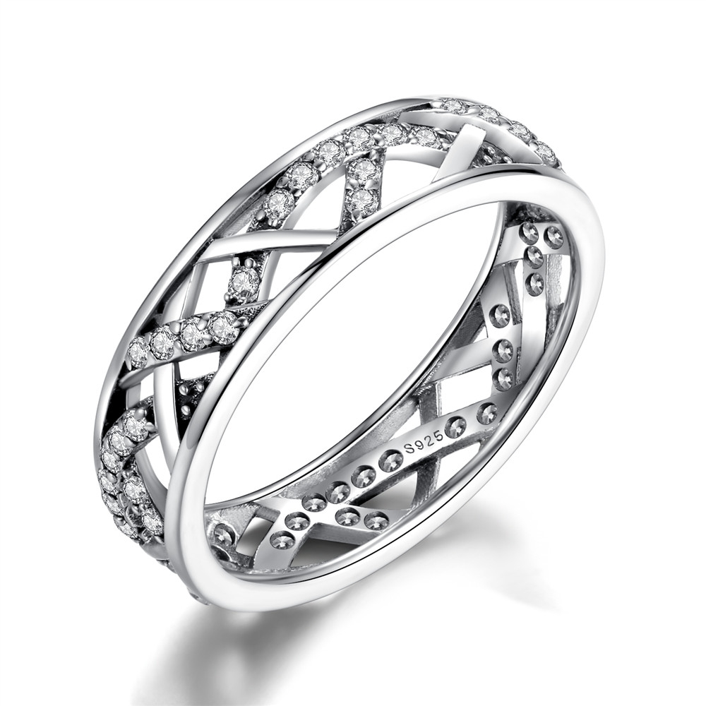 | SCR002-6 | 925银戒指 | 小草+S925 | 925银+锆石 | 2.7 | 戒面宽：0.5CM | 38 | SCR银戒指
 | SCR002-8 | 925银戒指 | 小草+S925 | 925银+锆石 | 2.6 | 戒面宽：0.5CM | 38 | SCR银戒指
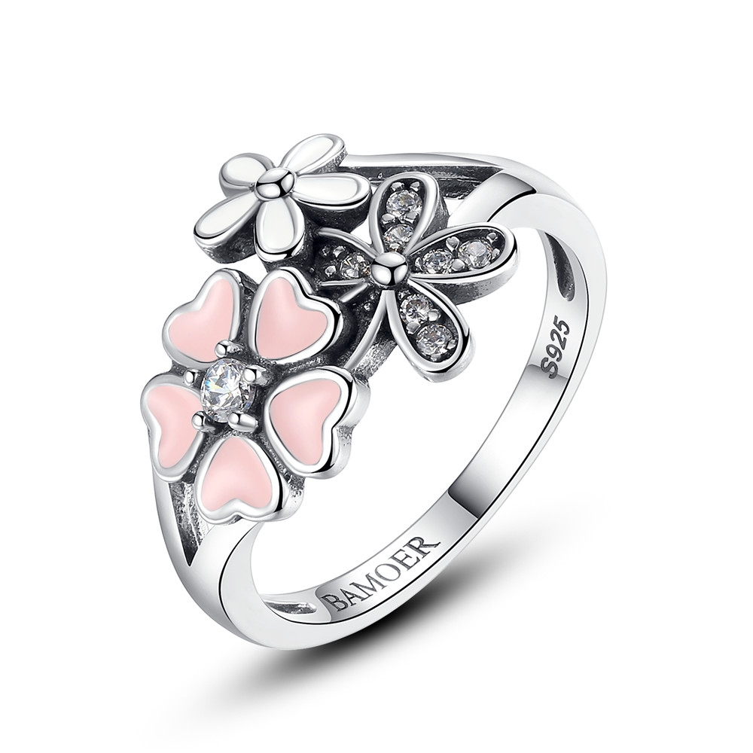 | SCR004-6 | 樱花盛开-925银戒指 | 小草+S925 | 925银+锆石+滴油 | 4 | 戒面：3*1.5 | 41 | SCR银戒指
 | SCR004-7 | 樱花盛开-925银戒指 | 小草+S925 | 925银+锆石+滴油 | 4 | 戒面：3*1.5 | 41 | SCR银戒指
 | SCR004-8 | 樱花盛开-925银戒指 | 小草+S925 | 925银+锆石+滴油 | 2.3 | 戒面：3*1.5 | 41 | SCR银戒指
 | SCR004-9 | 樱花盛开-925银戒指 | 小草+S925 | 925银+锆石+滴油 | 2 | 戒面：3*1.5 | 41 | SCR银戒指
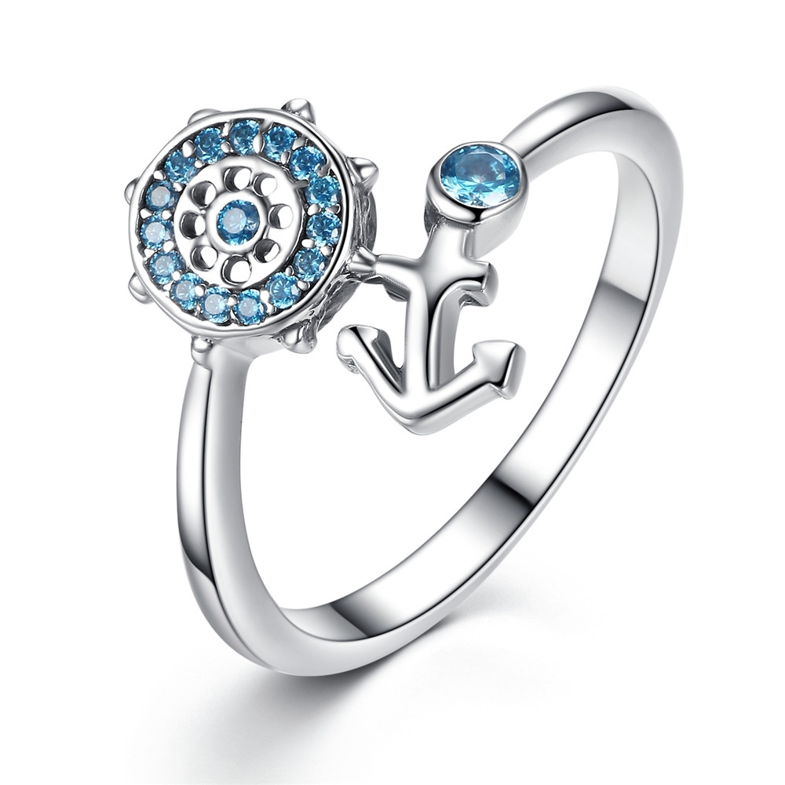 | SCR005-6 | 船锚-925银戒指 | 无字印 | 925银+锆石 | 2.3 | 戒面1.4*1CM 戒围：0.2CM | 36 | SCR银戒指
 | SCR005-7 | 船锚-925银戒指 | 小草+S925 | 925银+锆石 | 2.3 | 戒面1.4*1CM 戒围：0.2CM | 36 | SCR银戒指
 | SCR005-8 | 船锚-925银戒指 | 无字印 | 925银+锆石 | 2.3 | 戒面1.4*1CM 戒围：0.2CM | 36 | SCR银戒指
 | SCR005-9 | 船锚-925银戒指 | 小草+S925 | 925银+锆石 | 1.9 | 戒面1.4*1CM 戒围：0.2CM | 36 | SCR银戒指
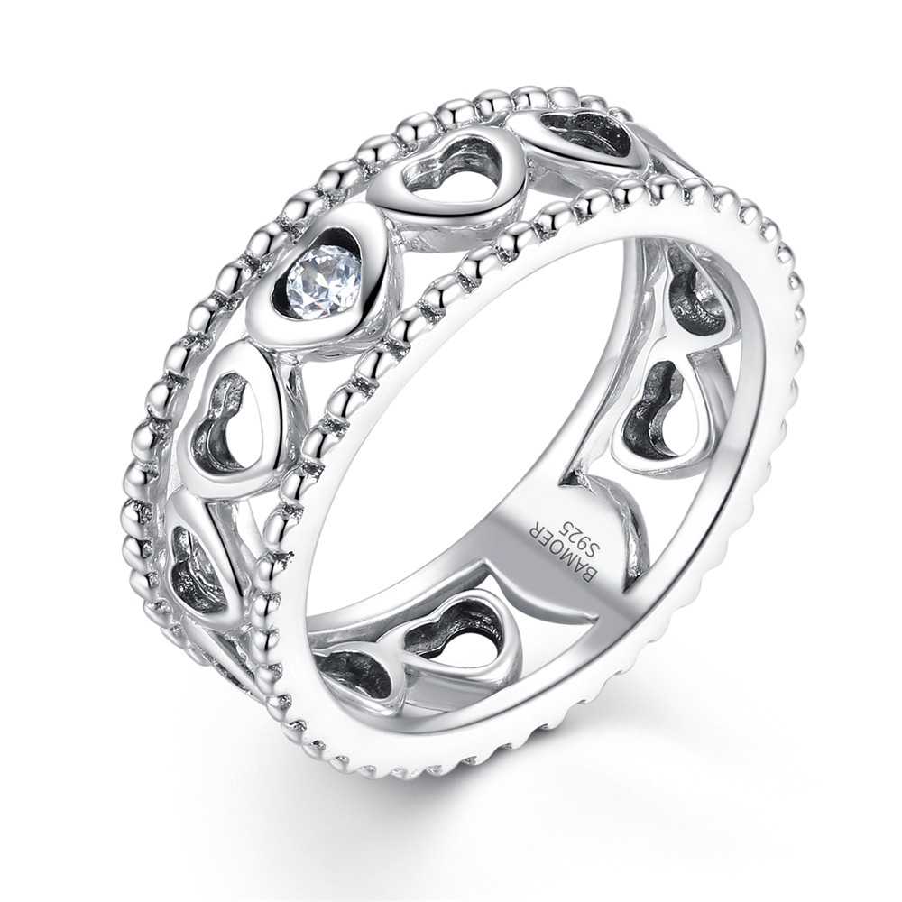 | SCR007-7 | 心心相连-925银戒指 | 无字印 | 925银+锆石 | 4.8 | 戒面宽：7MM | 50 | SCR银戒指
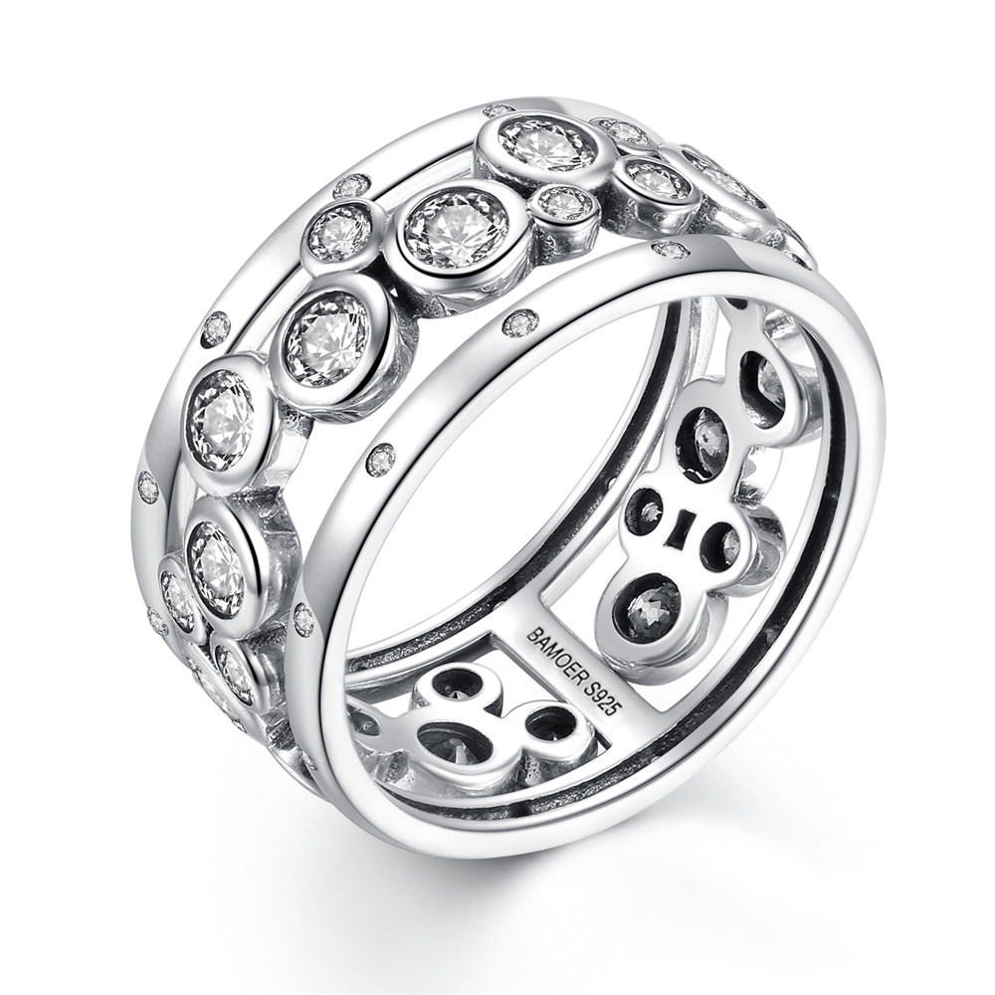 | SCR008-7 | 点点滴滴-925银戒指 | 小草+S925 | 925银+锆石 | 5.5 | 戒面宽：7MM | 50 | SCR银戒指
 | SCR008-8 | 点点滴滴-925银戒指 | 小草+S925 | 925银+锆石 | 5.6 | 戒面宽：7MM | 50 | SCR银戒指
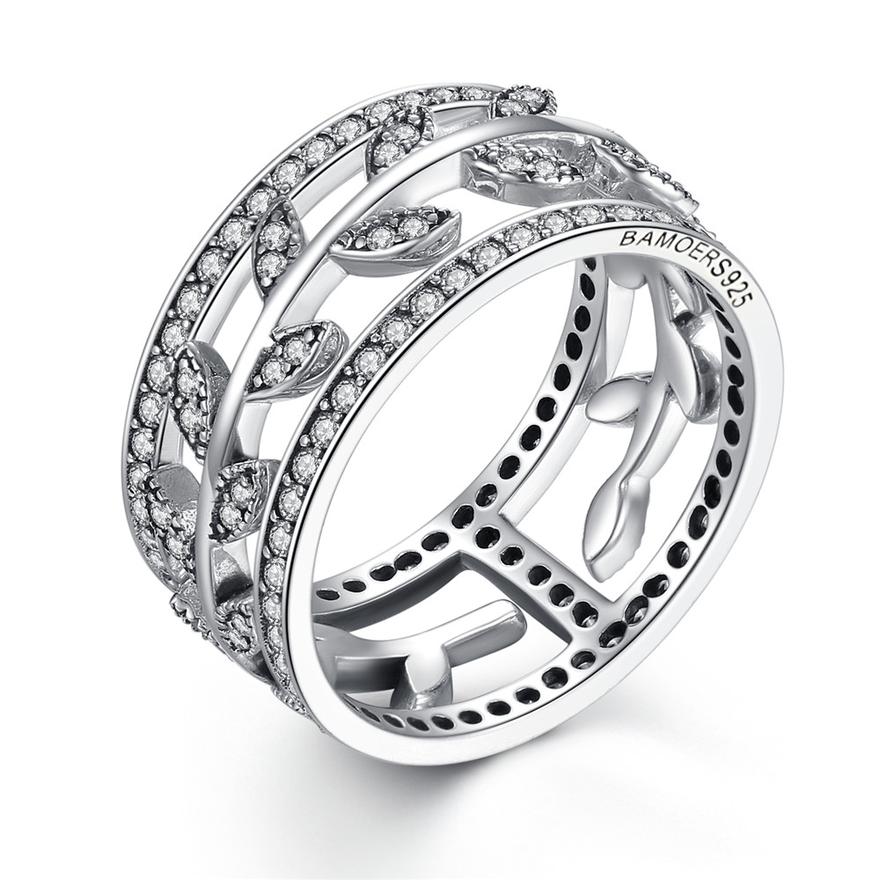 | SCR009-7 | 生生不息-925银戒指 | 小草+S925 | 925银+锆石 | 5.6 | 戒面宽：10MM | 73 | SCR银戒指
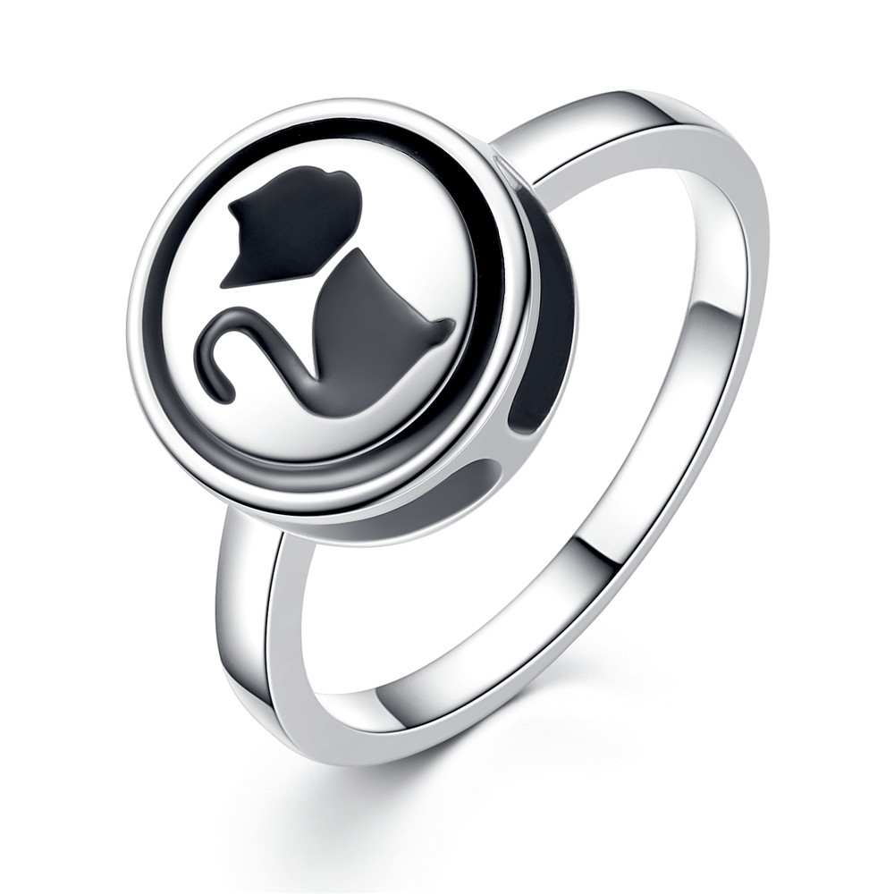 | SCR011-8 | 小黑猫项链两戴-925银戒指 | 小草+S925 | 925银+锆石 | 3.2 | 戒面：12*12MM 戒圈宽：2MM | 43 | SCR银戒指
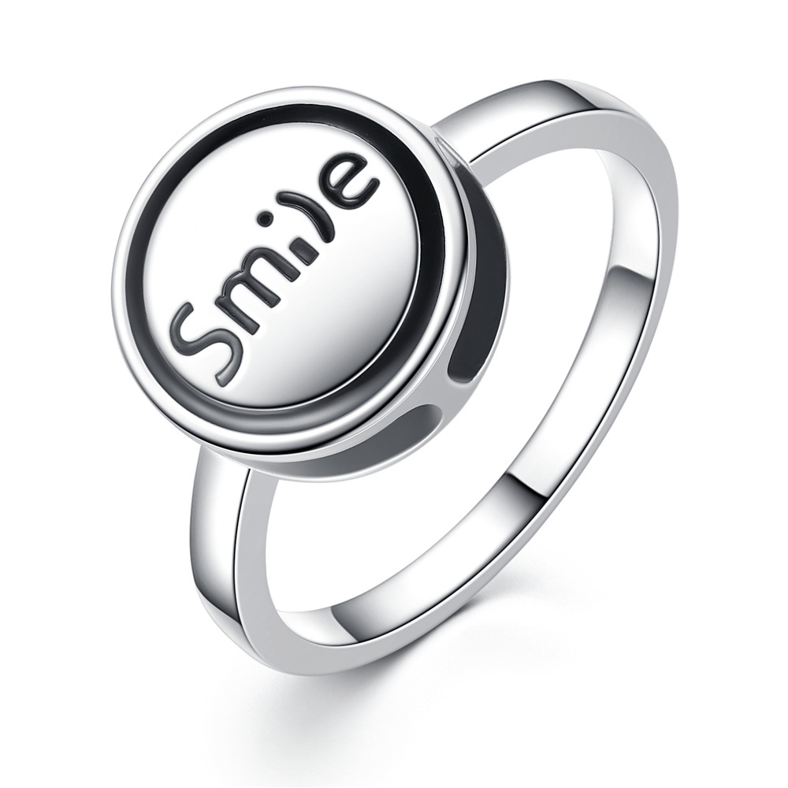 | SCR012-6 | 微笑项链两戴-925银戒指 | 无字印 | 925银+锆石 | 3.2 | 戒面：12*12MM 戒圈宽：2MM | 43 | SCR银戒指
 | SCR012-8 | 微笑项链两戴-925银戒指 | 无字印 | 925银+锆石 | 1.9 | 戒面：12*12MM 戒圈宽：2MM | 43 | SCR银戒指
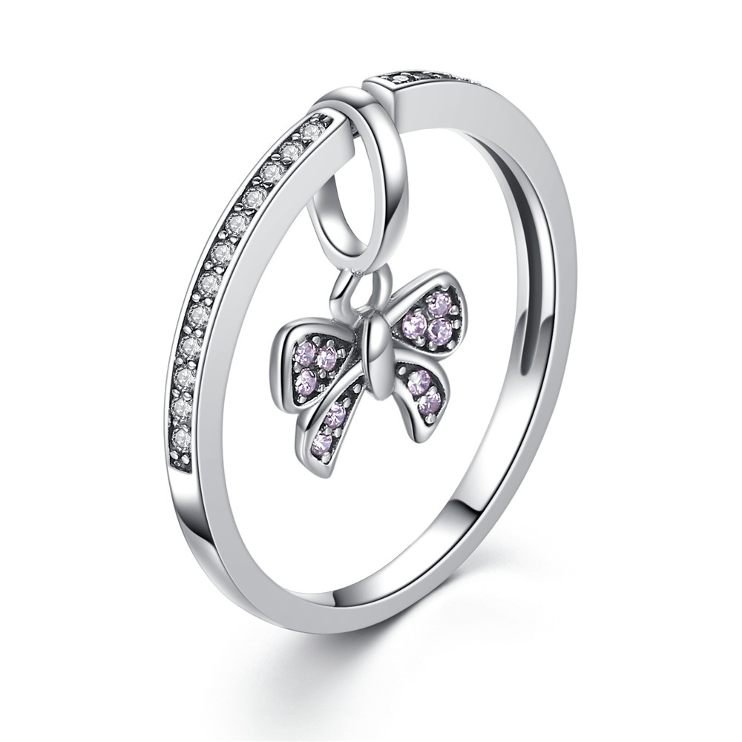 | SCR013-6 | 蝴蝶结吊坠戒指2戴-925银戒指项链两戴 | 小草+S925 | 925银+锆石 | 1.9 | 蝴蝶吊坠：9*15MM | 34 | SCR银戒指
 | SCR013-8 | 蝴蝶结吊坠戒指2戴-925银戒指项链两戴 | 无字印 | 925银+锆石 | 4 | 蝴蝶吊坠：9*15MM | 34 | SCR银戒指
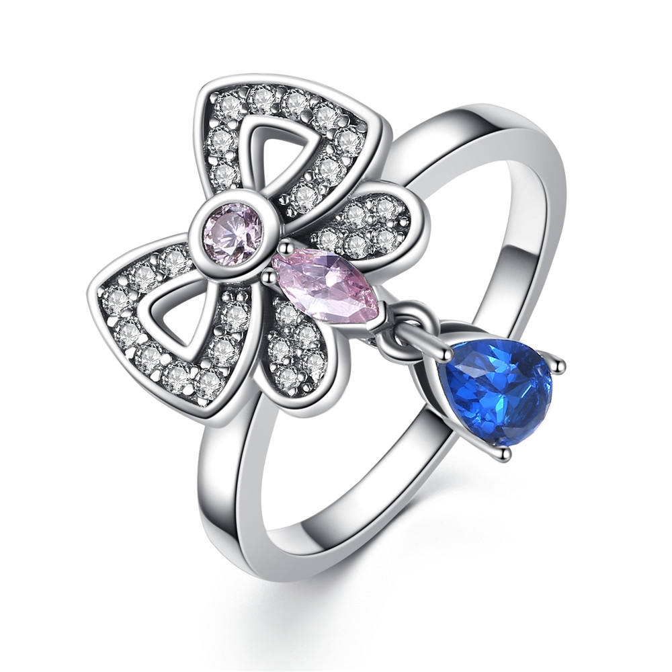 | SCR014-6 | 蝴蝶吊坠戒指2戴（蝴蝶可拆卸）戒指项链两戴-925银戒指 | 无字印 | 925银+锆石 | 4 | 蝴蝶;14*19MM 戒圈：2MM | 53 | SCR银戒指
 | SCR014-7 | 蝴蝶吊坠戒指2戴（蝴蝶可拆卸）戒指项链两戴-925银戒指 | 无字印 | 925银+锆石 | 4 | 蝴蝶;14*19MM 戒圈：2MM | 53 | SCR银戒指
 | SCR014-8 | 蝴蝶吊坠戒指2戴（蝴蝶可拆卸）戒指项链两戴-925银戒指 | 无字印 | 925银+锆石 | 2.8 | 蝴蝶;14*19MM 戒圈：2MM | 53 | SCR银戒指
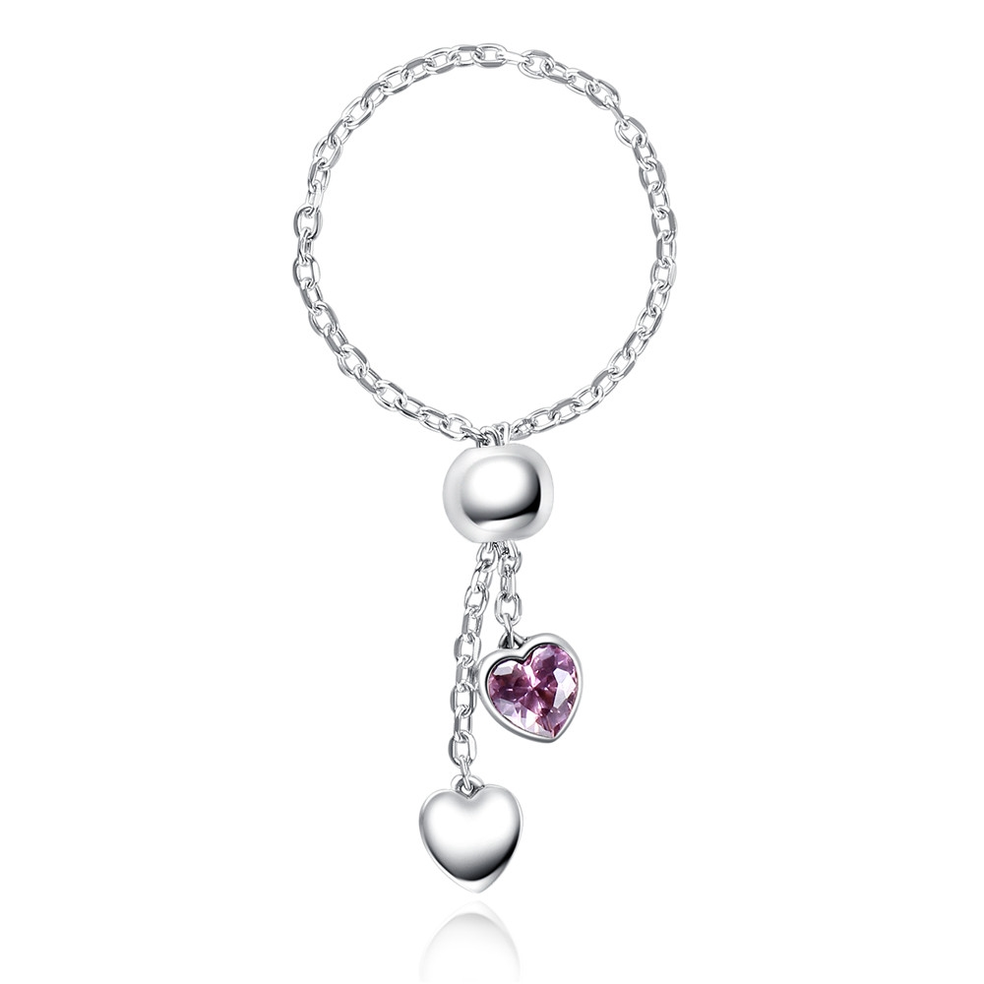 | SCR015 | 粉红色的心-925银戒指 | 小草+S925 | 925银+氧化银工艺+锆石 | 1.4 | 链条长：10CM 心形石头：5*5MM | 34 | SCR银戒指
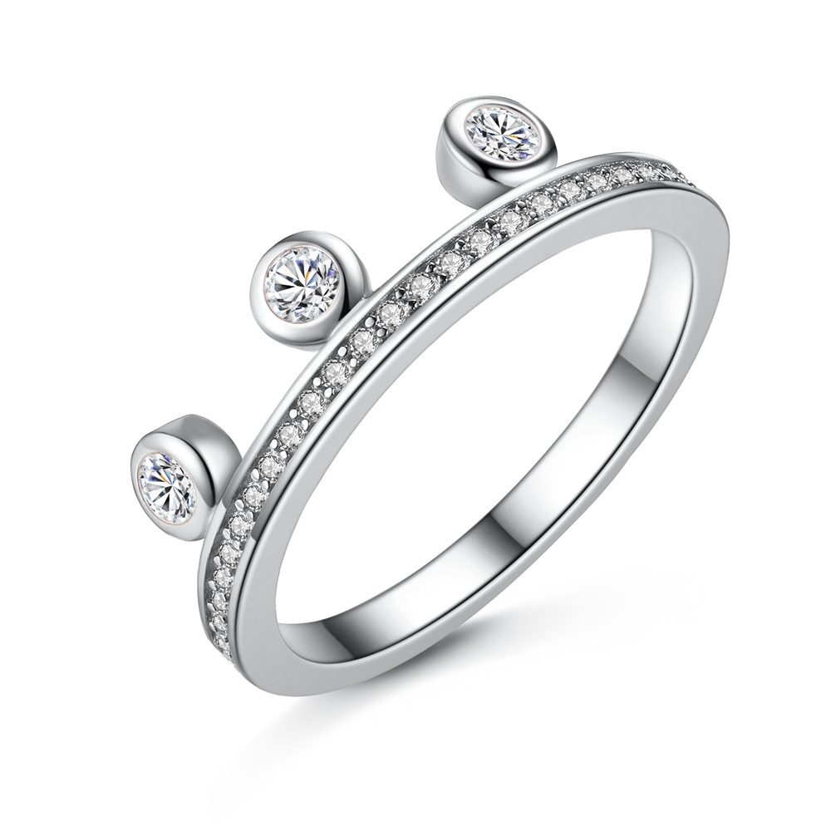 | SCR017-6 | 百变心情-925银戒指 | 小草+S925 | 925银+氧化银工艺+锆石 | 2 | 戒面：17MM 戒围宽：2MM | 25 | SCR银戒指
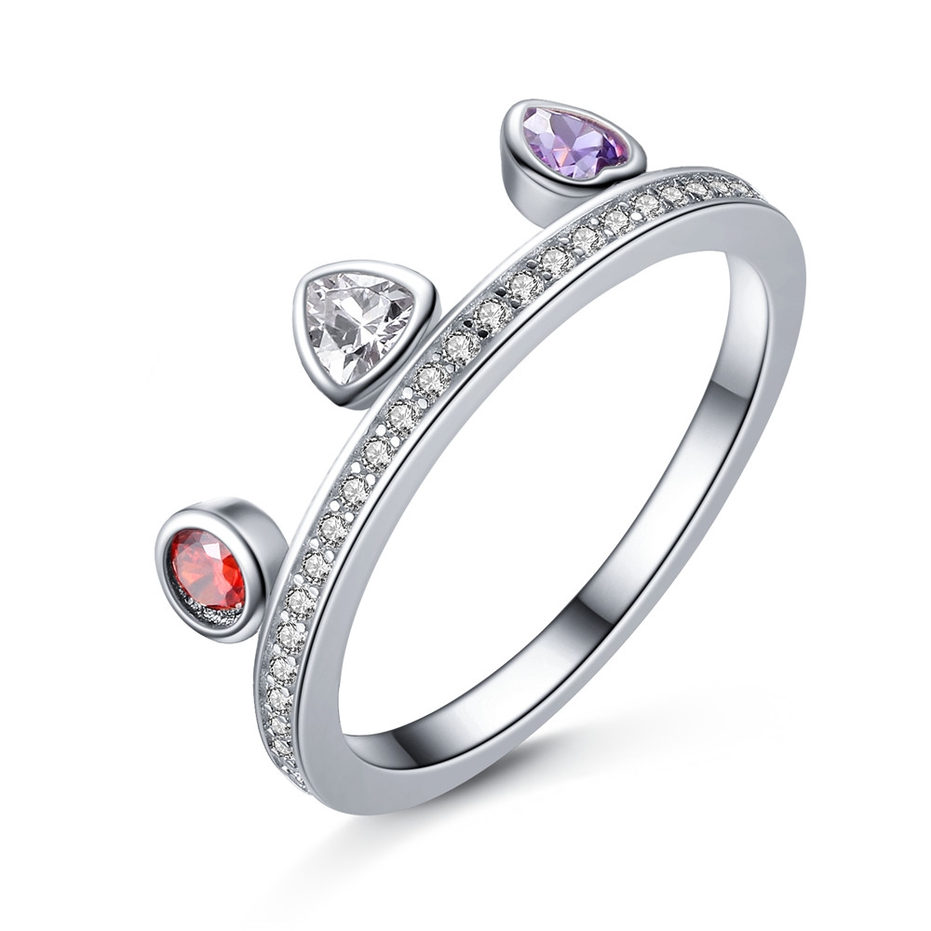 | SCR019-6 | 百变心情-925银戒指 | 小草+S925 | 925银+氧化银工艺+锆石 | 2 | 戒面：17MM 戒围宽：2MM | 26 | SCR银戒指
 | SCR019-7 | 百变心情-925银戒指 | 小草+S925 | 925银+氧化银工艺+锆石 | 2 | 戒面：17MM 戒围宽：2MM | 26 | SCR银戒指
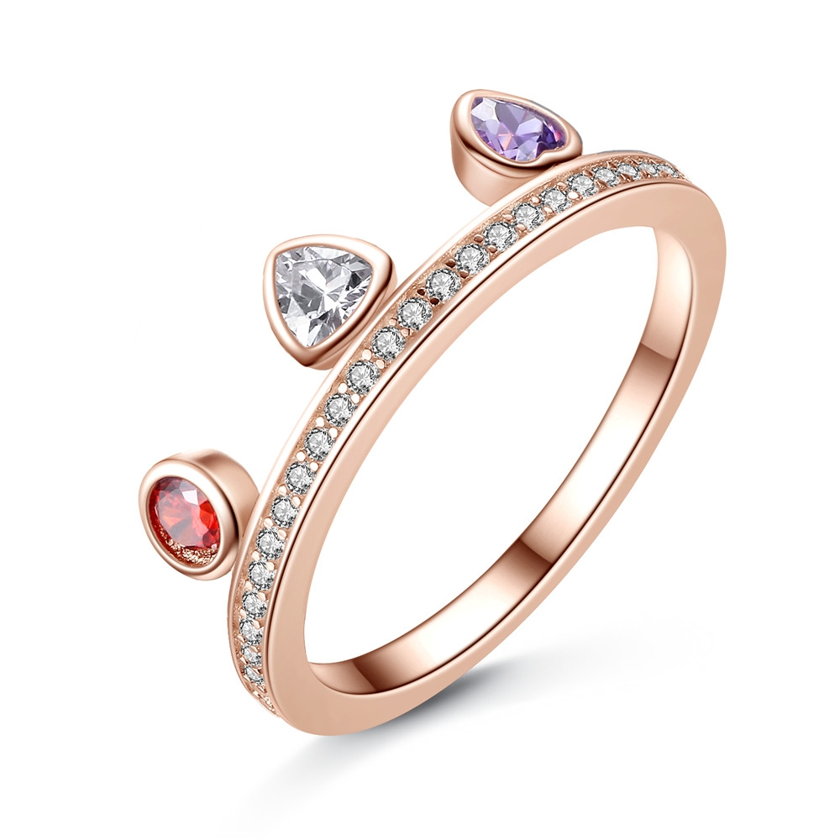 | SCR020-8 | 百变心情-925银戒指 | 小草+S925 | 925银+镀真玫瑰金+锆石 | 3.1 | 戒面：17MM 戒围宽：2MM | 27 | SCR银戒指
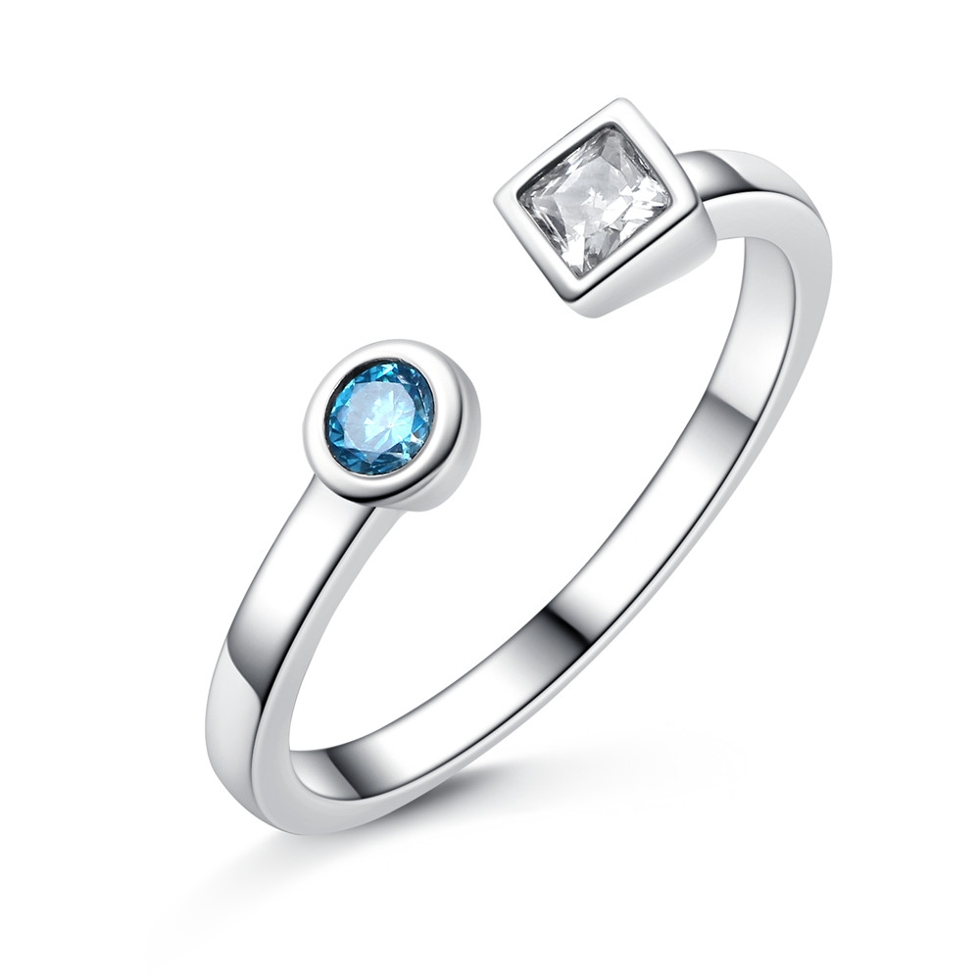 | SCR021-8 | 粉蓝青春-925银戒指 | 无字印 | 925银+氧化银工艺+锆石 | 0.1 | 戒围宽：2MM | 26 | SCR银戒指
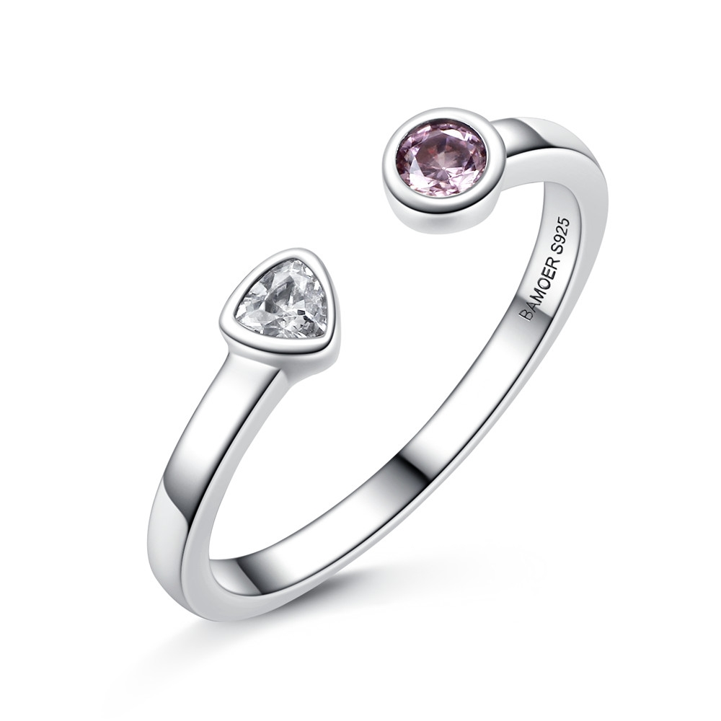 | SCR022-6 | 粉蓝青春-925银戒指 | 小草+S925 | 925银+氧化银工艺+锆石 | 1.8 | 戒围宽：2MM | 26 | SCR银戒指
 | SCR022-7 | 粉蓝青春-925银戒指 | 小草+S925 | 925银+氧化银工艺+锆石 | 1.8 | 戒围宽：2MM | 26 | SCR银戒指
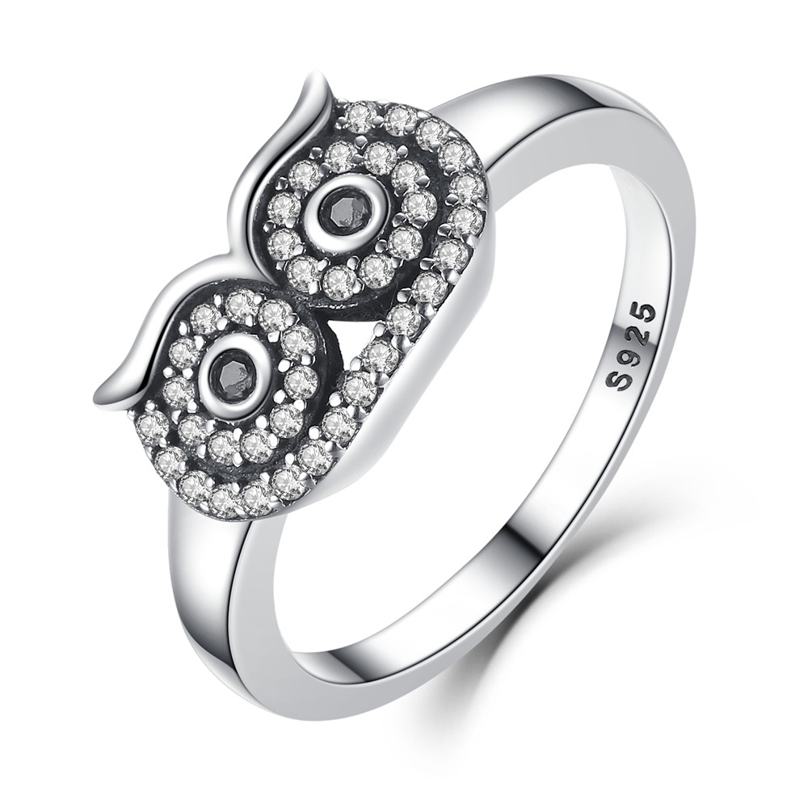 | SCR023-6 | 可爱猫头鹰-925银戒指 | S925 | 925银+氧化+锆石 | 3.1 | 戒面：13*8MM 戒围：2MM | 37 | SCR银戒指
 | SCR023-7 | 可爱猫头鹰-925银戒指 | S925 | 925银+氧化+锆石 | 3.1 | 戒面：13*8MM 戒围：2MM | 37 | SCR银戒指
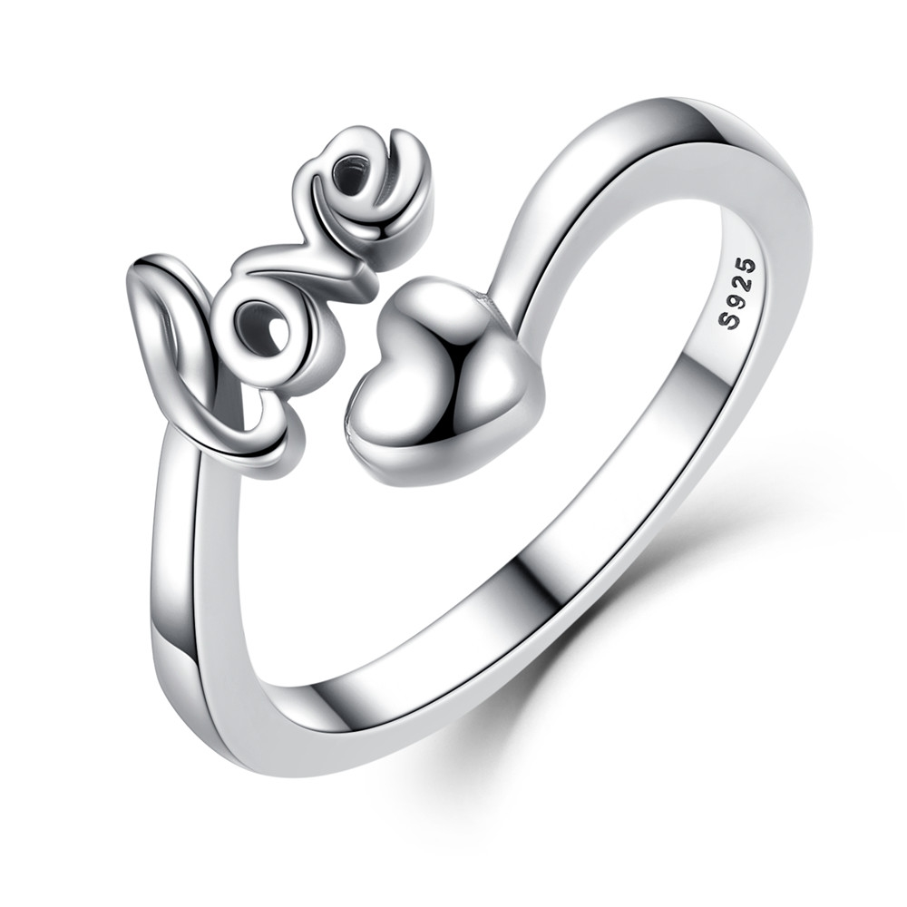 | SCR024 | 给你的爱-925银戒指 | S925 | 925银+氧化 | 4.6 | 戒面：9*11MM | 28 | SCR银戒指
 | SCR025-10 | 小蜜蜂-925银戒指 | S925 | 925银+氧化+锆石 | 4.6 | 戒面：17*15MM 戒围：2MM | 43 | SCR银戒指
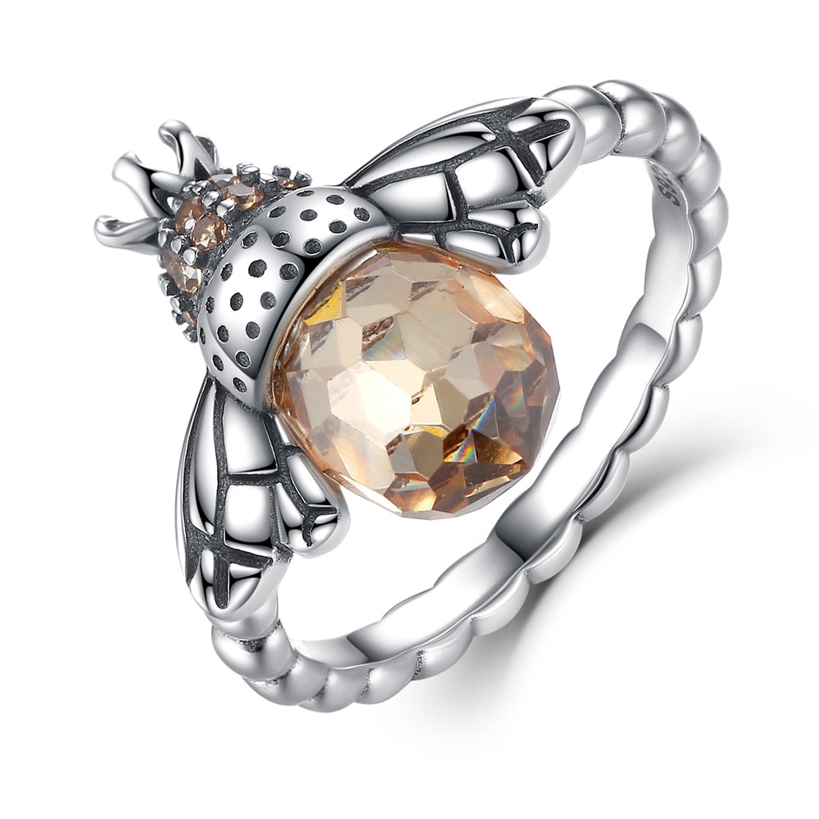 | SCR025-5 | 小蜜蜂-925银戒指 | S925 | 925银+氧化+锆石 | 4.6 | 戒面：17*15MM 戒围：2MM | 43 | SCR银戒指
 | SCR025-6 | 小蜜蜂-925银戒指 | S925 | 925银+氧化+锆石 | 4.6 | 戒面：17*15MM 戒围：2MM | 43 | SCR银戒指
 | SCR025-7 | 小蜜蜂-925银戒指 | S925 | 925银+氧化+锆石 | 4.6 | 戒面：17*15MM 戒围：2MM | 43 | SCR银戒指
 | SCR025-8 | 小蜜蜂-925银戒指 | S925 | 925银+氧化+锆石 | 4.6 | 戒面：17*15MM 戒围：2MM | 43 | SCR银戒指
 | SCR025-9 | 小蜜蜂-925银戒指 | S925 | 925银+氧化+锆石 | 4.6 | 戒面：17*15MM 戒围：2MM | 43 | SCR银戒指
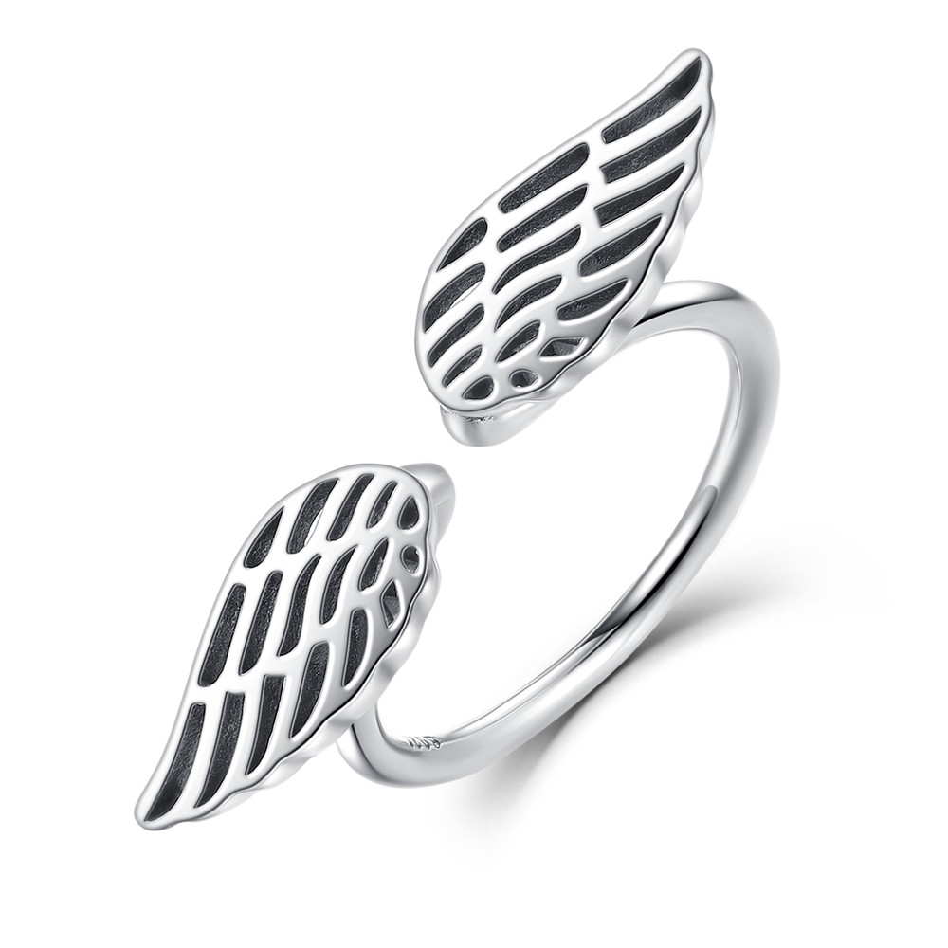 | SCR026 | 天使的翅膀-925银戒指 | S925 | 925银+氧化 | 1.8 | 戒面：7*30MM | 28 | SCR银戒指
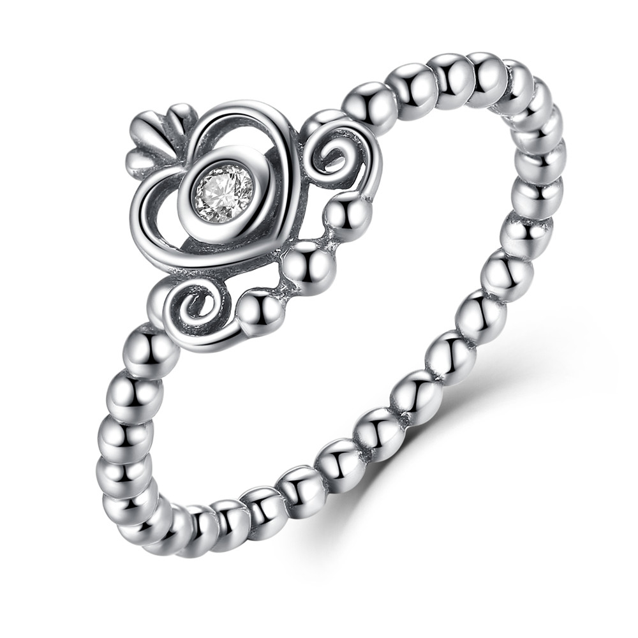 | SCR027-6 | 皇冠的爱-925银戒指 | S925 | 925银+氧化+锆石 | 1.8 | 戒面：10*10MM 戒围：2MM | 21 | SCR银戒指
 | SCR027-7 | 皇冠的爱-925银戒指 | S925 | 925银+氧化+锆石 | 1.8 | 戒面：10*10MM 戒围：2MM | 21 | SCR银戒指
 | SCR027-8 | 皇冠的爱-925银戒指 | S925 | 925银+氧化+锆石 | 1.7 | 戒面：10*10MM 戒围：2MM | 21 | SCR银戒指
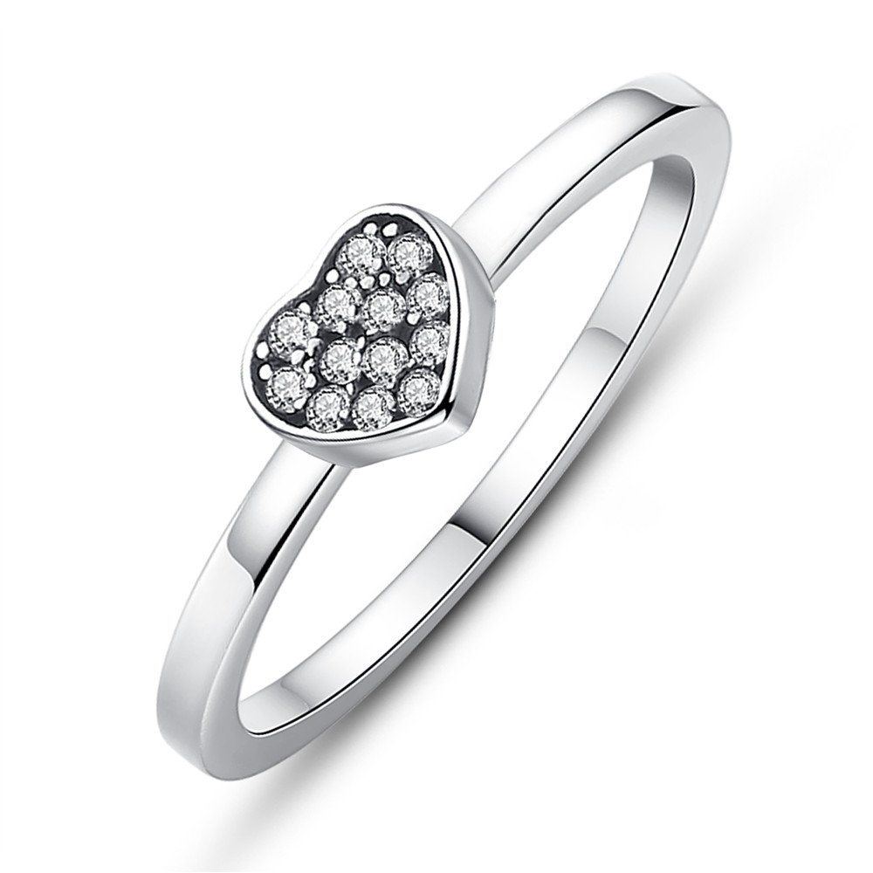 | SCR028-6 | 心上女皇系列-925银戒指 | S925 | 925银+氧化+锆石 | 1.7 | 戒面：6*6MM 戒围：1.8MM | 21 | SCR银戒指
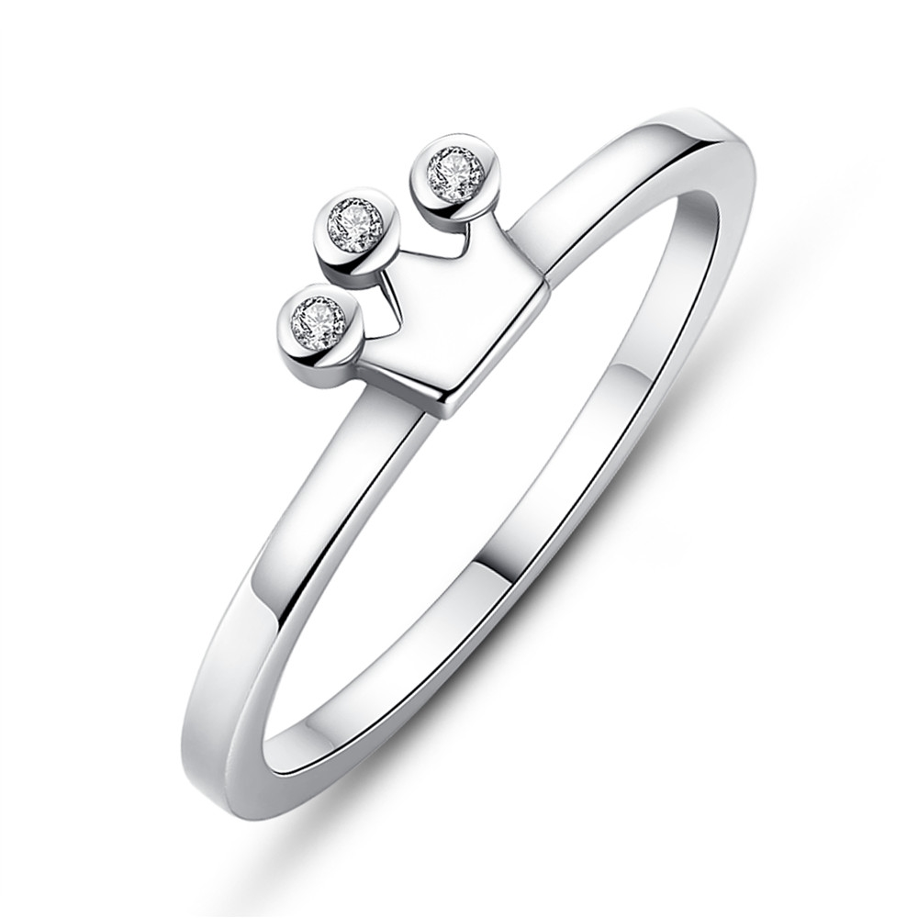 | SCR029-8 | 心上女皇系列-925银戒指 | S925 | 925银+氧化+锆石 | 1.4 | 戒面：7*5MM 戒围：1.5MM | 20 | SCR银戒指
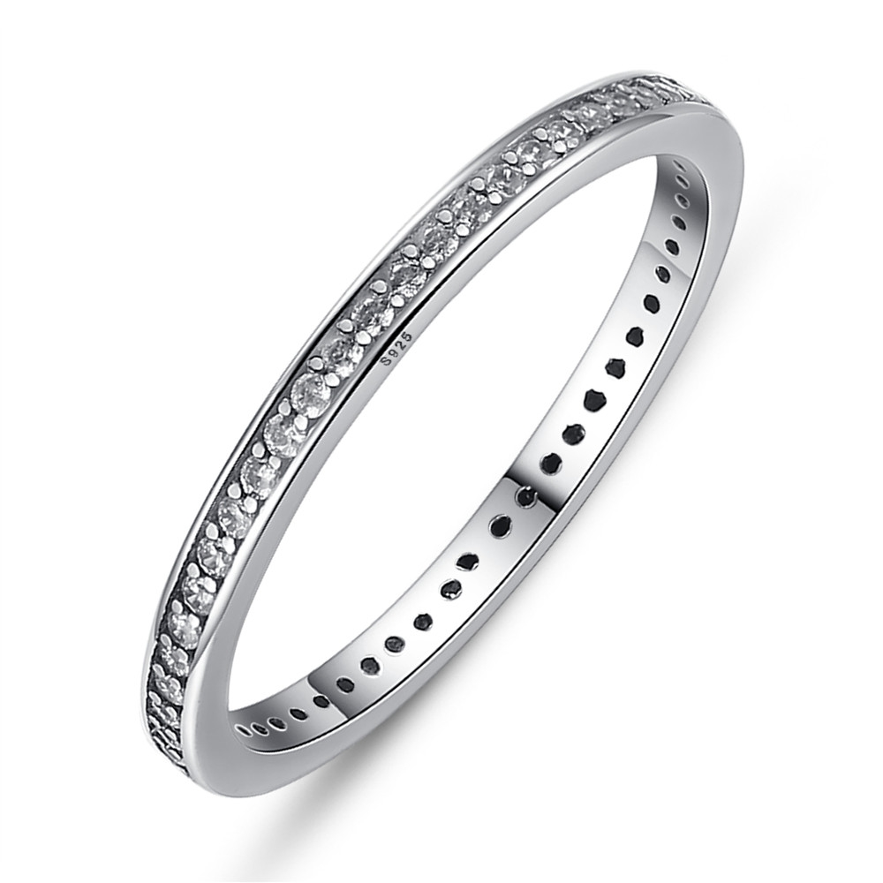 | SCR030-6 | 心上女皇系列-925银戒指 | S925 | 925银+氧化+锆石 | 0.7 | 宽：2MM | 24 | SCR银戒指
 | SCR030-7 | 心上女皇系列-925银戒指 | S925 | 925银+氧化+锆石 | 1.3 | 宽：2MM | 24 | SCR银戒指
 | SCR030-8 | 心上女皇系列-925银戒指 | S925 | 925银+氧化+锆石 | 1.3 | 宽：2MM | 24 | SCR银戒指
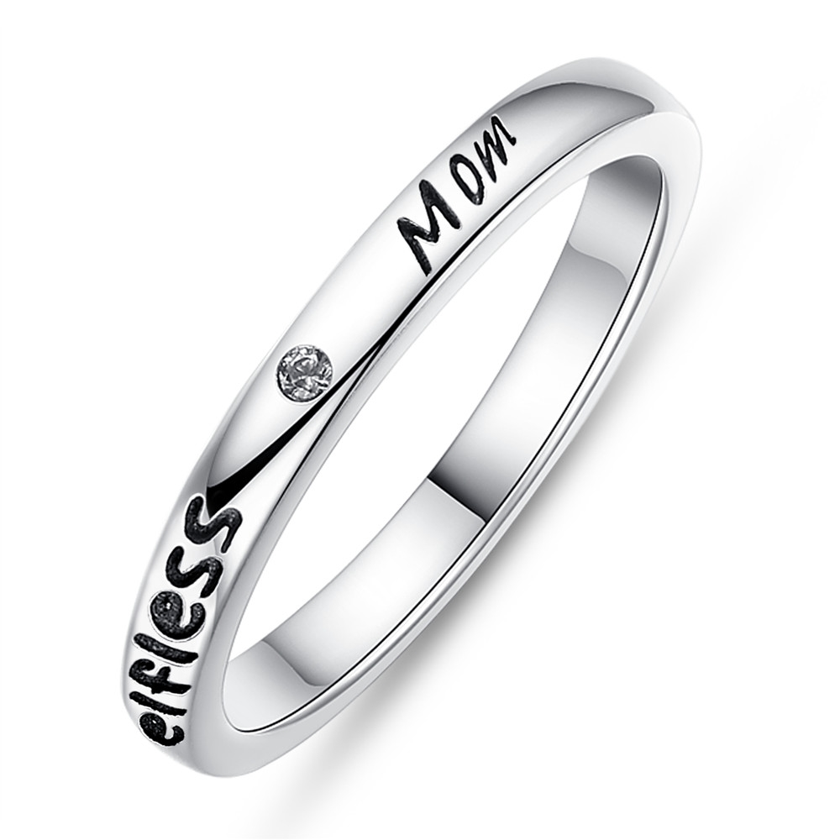 | SCR031-6 | 心上女皇系列-925银戒指 | S925 | 925银+氧化+锆石 | 2.3 | 宽：2.5MM | 24 | SCR银戒指
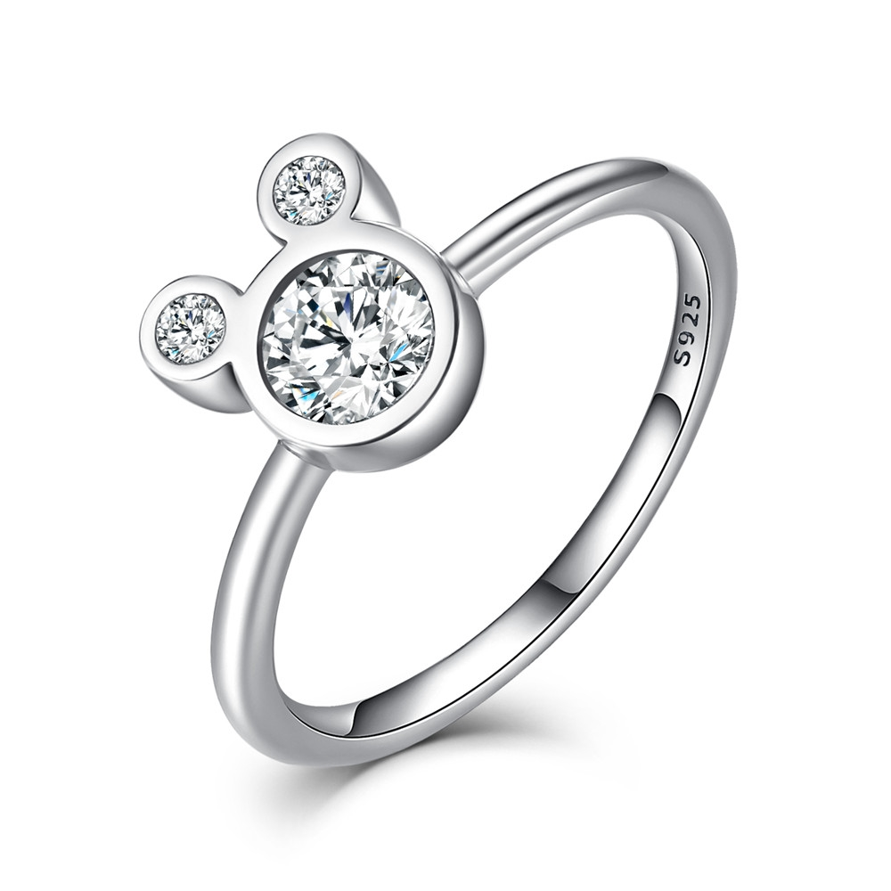 | SCR032-6 | 米奇戒指-925银戒指 | S925 | 925银+氧化+锆石 | 2.5 | 戒面：8*9MM 戒围：2MM | 29 | SCR银戒指
 | SCR032-7 | 米奇戒指-925银戒指 | S925 | 925银+氧化+锆石 | 2.5 | 戒面：8*9MM 戒围：2MM | 29 | SCR银戒指
 | SCR032-8 | 米奇戒指-925银戒指 | S925 | 925银+氧化+锆石 | 2.5 | 戒面：8*9MM 戒围：2MM | 29 | SCR银戒指
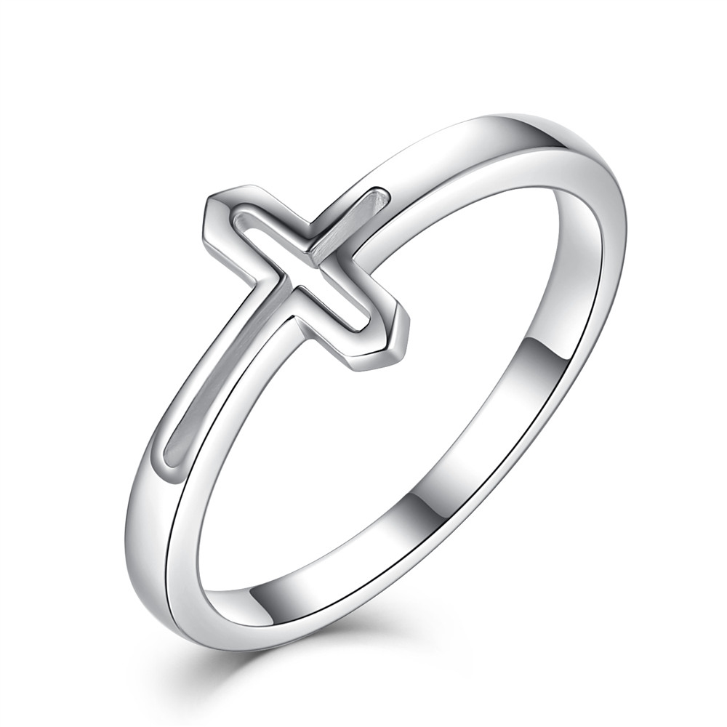 | SCR033-6 | 信仰-925银戒指 | S925 | 925银+氧化 | 1.6 | 十字：11*8MM | 20 | SCR银戒指
 | SCR033-7 | 信仰-925银戒指 | S925 | 925银+氧化 | 1.6 | 十字：11*8MM | 20 | SCR银戒指
 | SCR033-8 | 信仰-925银戒指 | S925 | 925银+氧化 | 2.2 | 十字：11*8MM | 20 | SCR银戒指
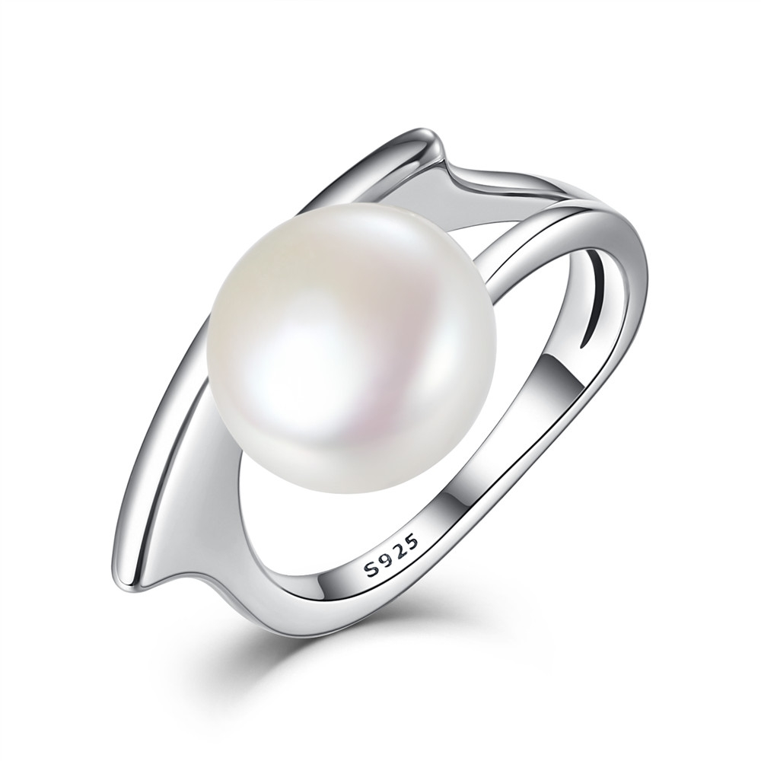 | SCR034-6 | 优雅与个性-925银戒指 | S925 | 925银+氧化+贝珠 | 4.1 | 珍珠：10*10MM | 34 | SCR银戒指
 | SCR034-7 | 优雅与个性-925银戒指 | S925 | 925银+氧化+贝珠 | 4.1 | 珍珠：10*10MM | 34 | SCR银戒指
 | SCR034-8 | 优雅与个性-925银戒指 | S925 | 925银+氧化+贝珠 | 4.1 | 珍珠：10*10MM | 34 | SCR银戒指
 | SCR034-9 | 优雅与个性-925银戒指 | S925 | 925银+氧化+贝珠 | 2.2 | 珍珠：10*10MM | 34 | SCR银戒指
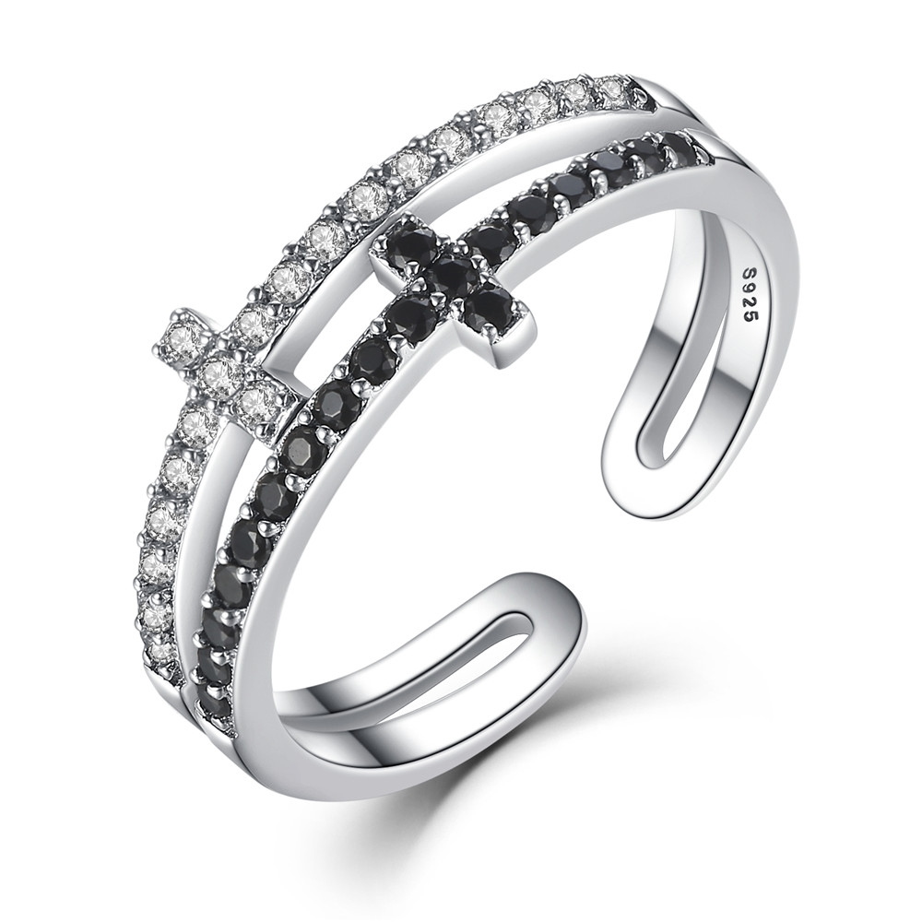 | SCR035 | 双层十字架-925银戒指 | S925 | 925银+氧化+锆石 | 1.9 | 宽：8MM | 30 | SCR银戒指
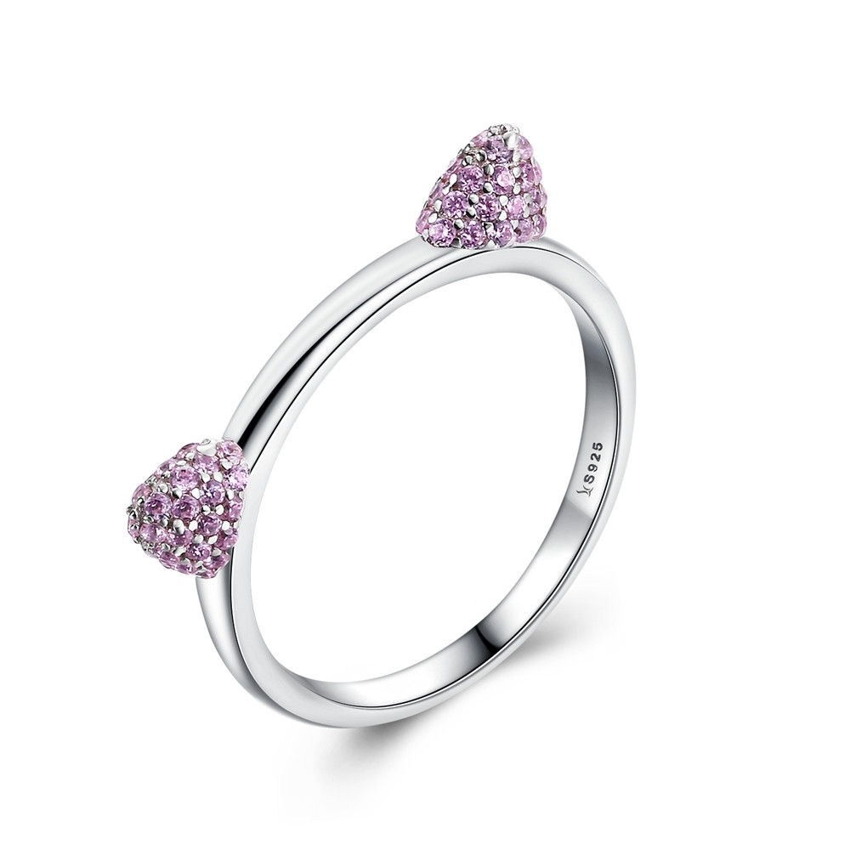 | SCR036-6 | 粉耳朵猫咪-925银戒指 | 小草+S925 | 925银+氧化+锆石 | 1.8 | 戒围：2MM | 40 | SCR银戒指
 | SCR036-7 | 粉耳朵猫咪-925银戒指 | S925 | 925银+氧化+锆石 | 1.8 | 戒围：2MM | 40 | SCR银戒指
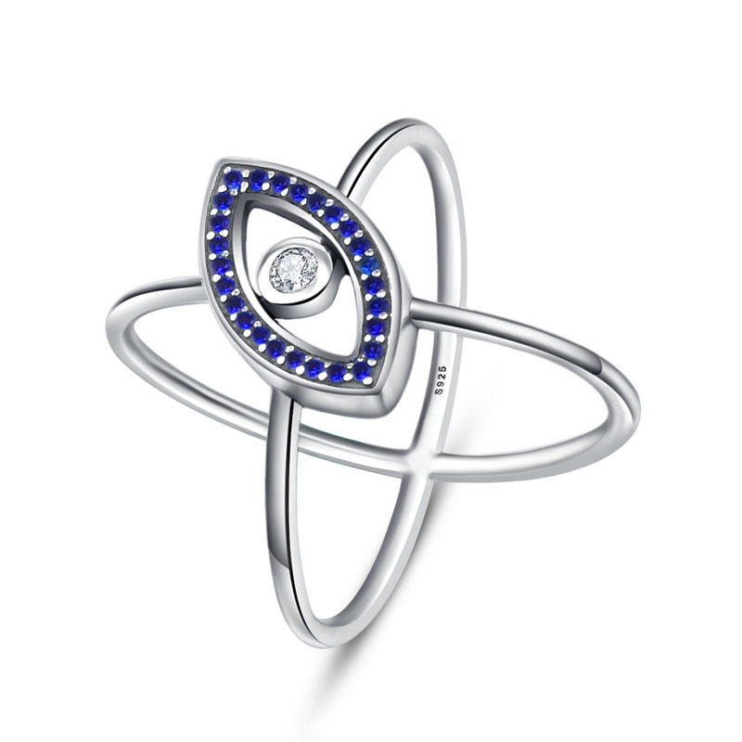 | SCR040-7 | 蓝眼睛戒指-925银戒指 | S925 | 925银+氧化+锆石 | 3 | 眼睛：17*9MM 戒围：1MM | 37 | SCR银戒指
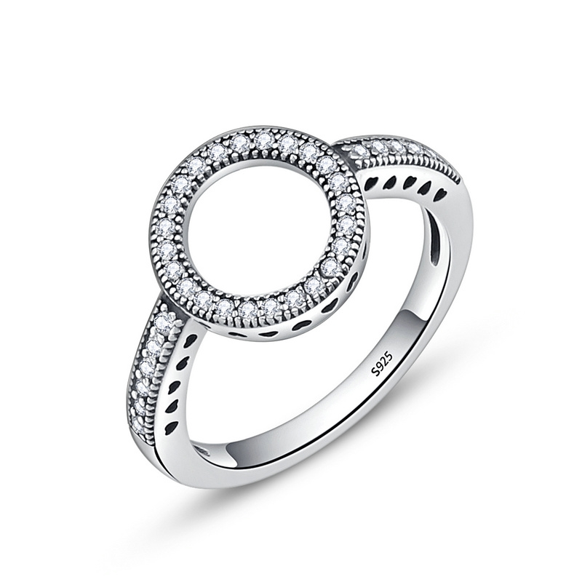 | SCR041-6 | 光环之戒-925银戒指 | S925 | 925银+氧化+锆石 | 2.3 | 戒面：11*11MM 戒围：2MM | 28 | SCR银戒指
 | SCR041-7 | 光环之戒-925银戒指 | S925 | 925银+氧化+锆石 | 2.3 | 戒面：11*11MM 戒围：2MM | 28 | SCR银戒指
 | SCR041-8 | 光环之戒-925银戒指 | S925 | 925银+氧化+锆石 | 2.3 | 戒面：11*11MM 戒围：2MM | 28 | SCR银戒指
 | SCR041-9 | 光环之戒-925银戒指 | S925 | 925银+氧化+锆石 | 2.3 | 戒面：11*11MM 戒围：2MM | 28 | SCR银戒指
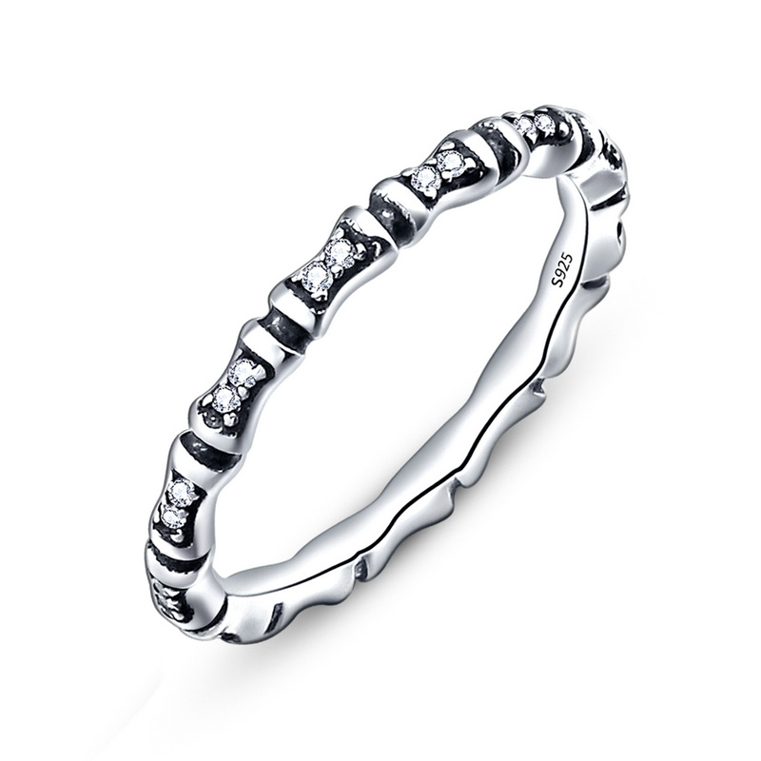 | SCR042-8 | 竹节戒-925银戒指 | S925 | 925银+氧化+锆石 | 1.6 | 戒围：2MM | 24 | SCR银戒指
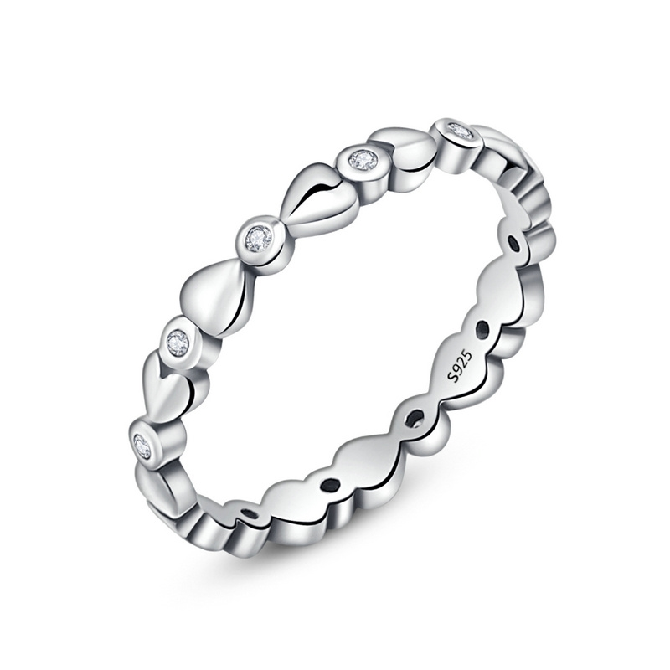 | SCR043-6 | 永恒的心戒指-925银戒指 | S925 | 925银+氧化+锆石 | 1.6 | 宽：3MM | 21 | SCR银戒指
 | SCR043-8 | 永恒的心戒指-925银戒指 | S925 | 925银+氧化+锆石 | 1.6 | 宽：3MM | 21 | SCR银戒指
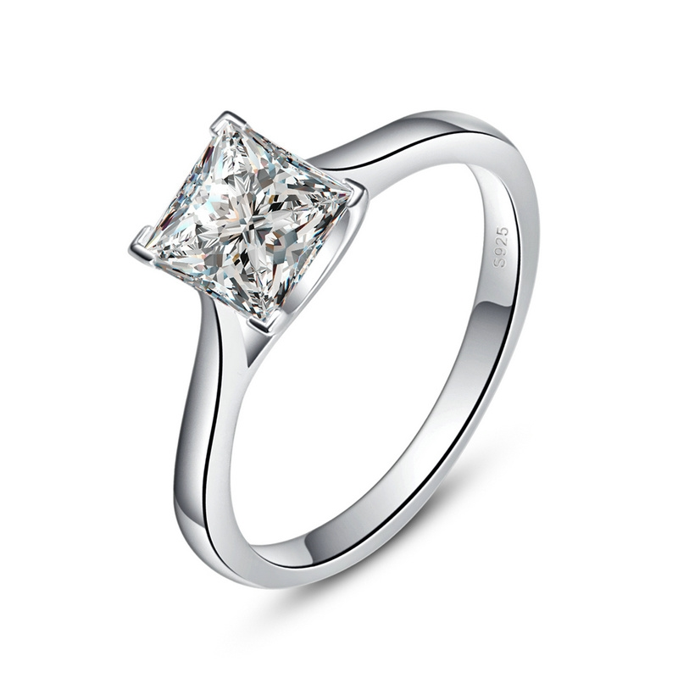 | SCR044-6 | 公主方-925银戒指 | S925 | 925银+镀白金+锆石 | 2.2 | 主石：6*6MM 戒围：2MM | 30 | SCR银戒指
 | SCR044-7 | 公主方-925银戒指 | S925 | 925银+镀白金+锆石 | 2.2 | 主石：6*6MM 戒围：2MM | 30 | SCR银戒指
 | SCR044-8 | 公主方-925银戒指 | S925 | 925银+镀白金+锆石 | 2.2 | 主石：6*6MM 戒围：2MM | 30 | SCR银戒指
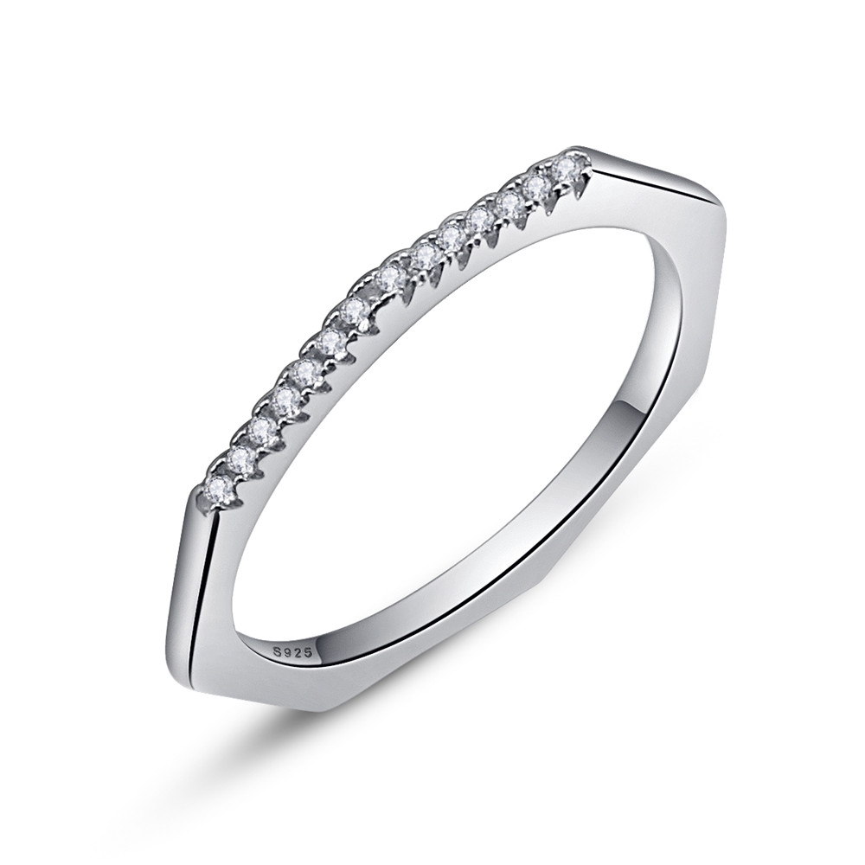 | SCR045-6 | 几何戒指-925银戒指 | S925 | 925银+镀白金+锆石 | 1.5 | 宽：1.5MM | 26 | SCR银戒指
 | SCR045-7 | 几何戒指-925银戒指 | S925 | 925银+镀白金+锆石 | 1.5 | 宽：1.5MM | 26 | SCR银戒指
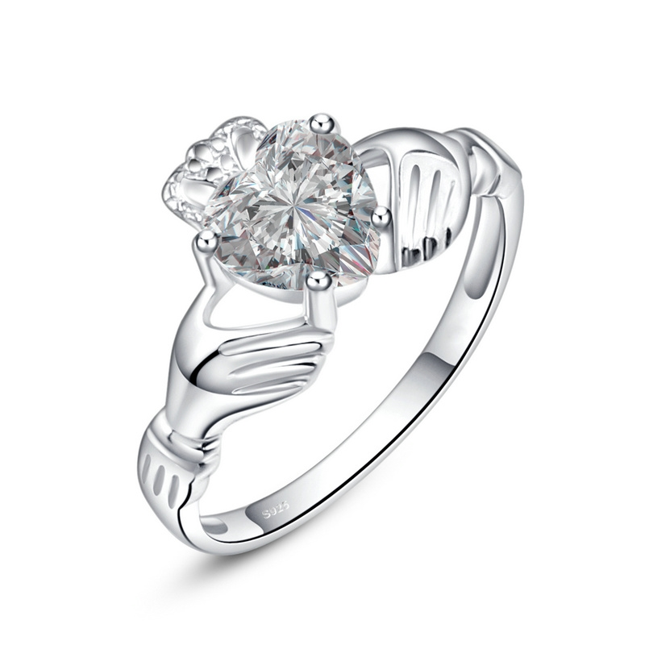 | SCR046-6 | 永恒的心戒指-925银戒指 | S925 | 925银+镀白金+锆石 | 2.2 | 主石：7*7MM 戒围：2MM | 30 | SCR银戒指
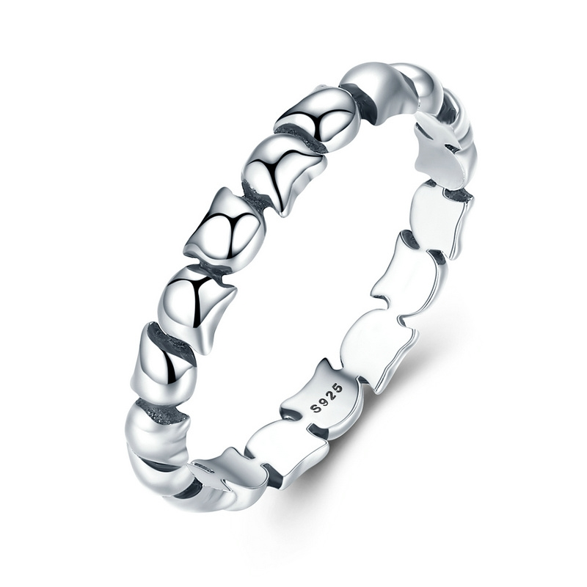 | SCR047-6 | 猫咪情缘戒指-925银戒指 | S925 | 925银+氧化 | 1.6 | 宽：0.3CM | 20 | SCR银戒指
 | SCR047-7 | 猫咪情缘戒指-925银戒指 | S925 | 925银+氧化 | 1.6 | 宽：0.3CM | 20 | SCR银戒指
 | SCR047-8 | 猫咪情缘戒指-925银戒指 | S925 | 925银+氧化 | 1.5 | 宽：0.3CM | 20 | SCR银戒指
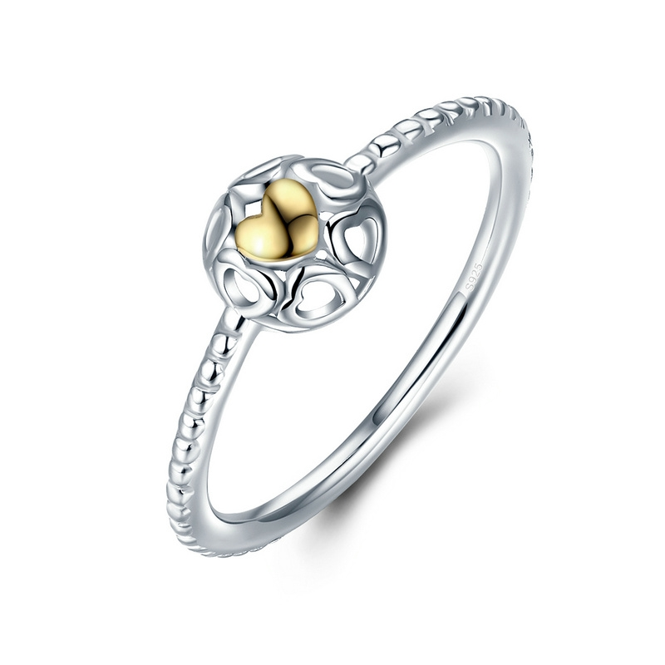 | SCR048-6 | 金色的心戒指-925银戒指 | 小草+S925 | 925银+镀真白金+镀14K真金 | 1.5 | 戒面：1.2*1.2CM 戒圈：0.2CM | 24 | SCR银戒指
 | SCR048-7 | 金色的心戒指-925银戒指 | S925 | 925银+镀真白金+镀14K真金 | 1.5 | 戒面：1.2*1.2CM 戒圈：0.2CM | 24 | SCR银戒指
 | SCR048-8 | 金色的心戒指-925银戒指 | S925 | 925银+镀真白金+镀14K真金 | 3.7 | 戒面：1.2*1.2CM 戒圈：0.2CM | 24 | SCR银戒指
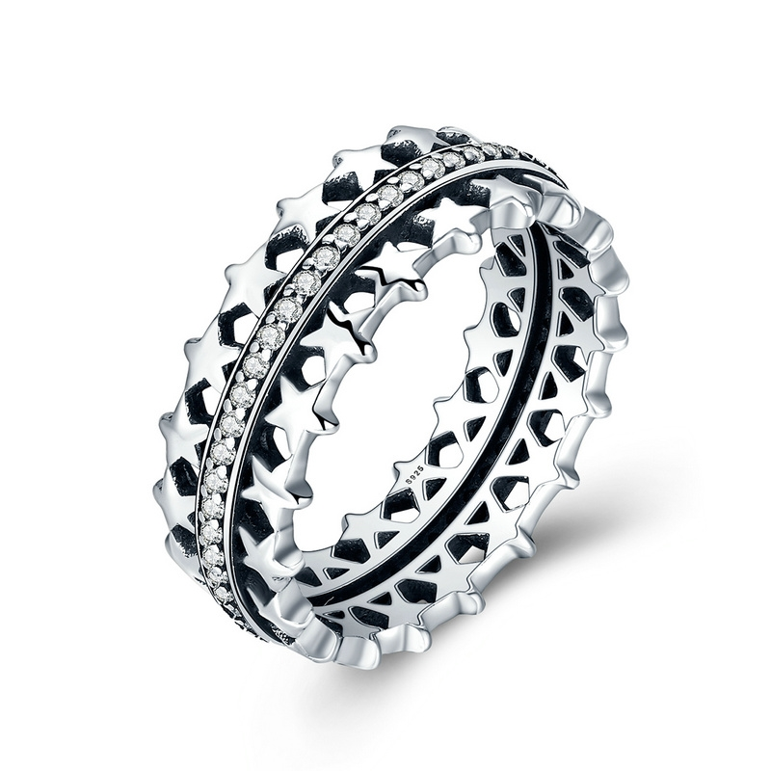 | SCR049-6 | 闪亮的星戒指-925银戒指 | S925 | 925银+氧化 | 3.7 | 宽：0.8CM | 42 | SCR银戒指
 | SCR049-7 | 闪亮的星戒指-925银戒指 | S925 | 925银+氧化 | 3.7 | 宽：0.8CM | 42 | SCR银戒指
 | SCR049-8 | 闪亮的星戒指-925银戒指 | S925 | 925银+氧化 | 6.2 | 宽：0.8CM | 42 | SCR银戒指
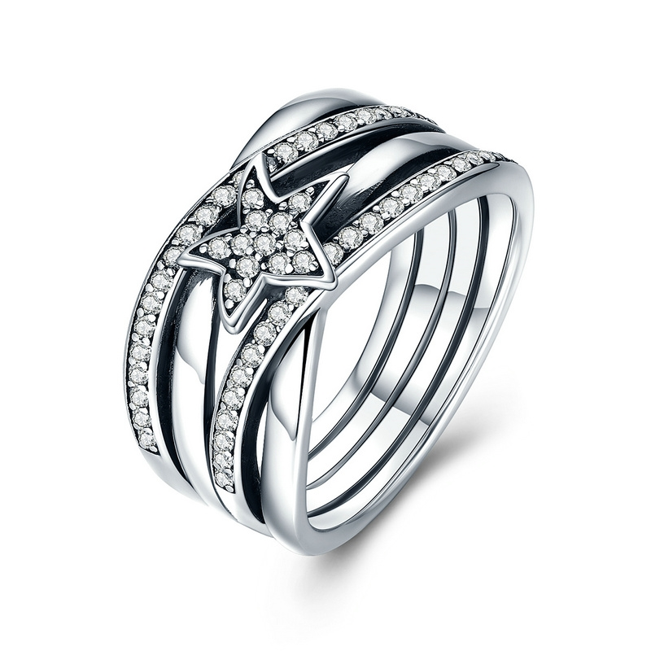 | SCR050-6 | 许愿流星戒指-925银戒指 | S925 | 925银+氧化+锆石 | 6.2 | 戒面宽：1CM 五角星：0.8*0.8CM | 60 | SCR银戒指
 | SCR050-7 | 许愿流星戒指-925银戒指 | S925 | 925银+氧化+锆石 | 6.2 | 戒面宽：1CM 五角星：0.8*0.8CM | 60 | SCR银戒指
 | SCR050-8 | 许愿流星戒指-925银戒指 | S925 | 925银+氧化+锆石 | 2.5 | 戒面宽：1CM 五角星：0.8*0.8CM | 60 | SCR银戒指
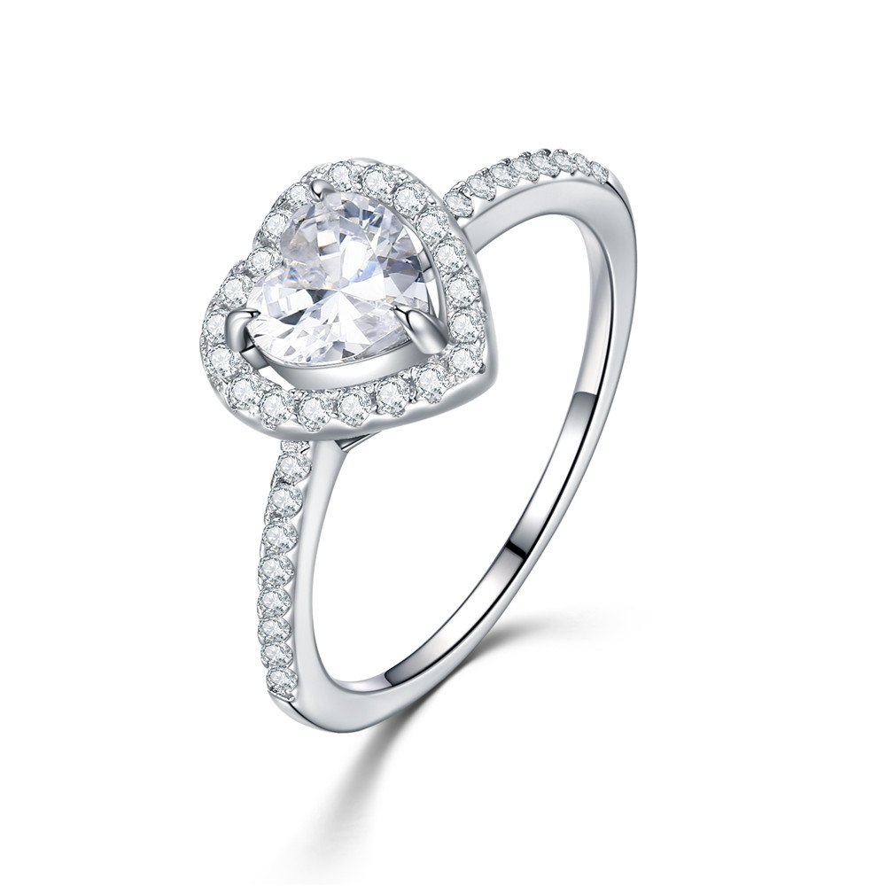 | SCR052-6 | 925银戒指 | S925 | 925银+锆石+镀真白金 | 2.2 | 戒面：1*1CM 戒围：0.2CM | 37 | SCR银戒指
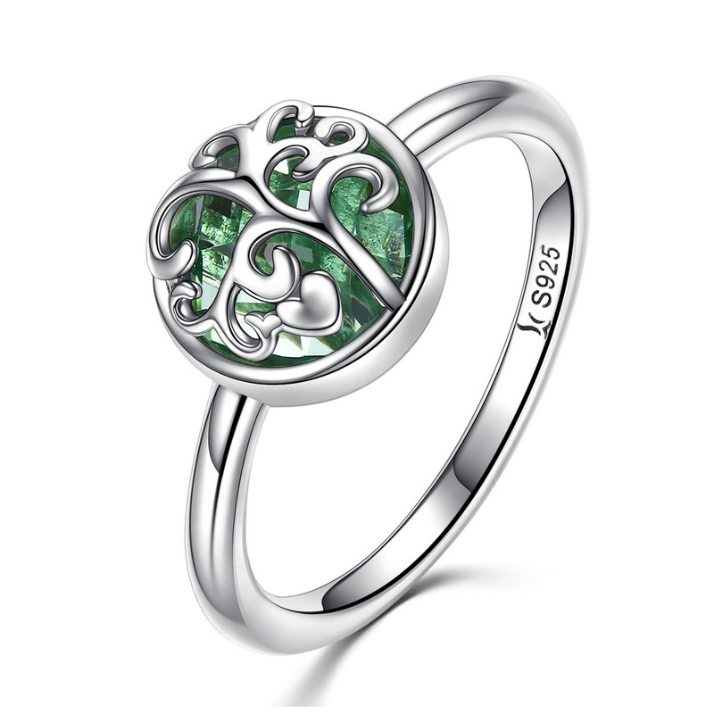 | SCR053-6 | 生命之树戒指-925银戒指 | 小草+S925 | 925银+氧化+玻璃 | 2.5 | 戒面：1*1CM 戒围：0.2CM | 29 | SCR银戒指
 | SCR053-7 | 生命之树戒指-925银戒指 | 小草+S925 | 925银+氧化+玻璃 | 2.5 | 戒面：1*1CM 戒围：0.2CM | 29 | SCR银戒指
 | SCR053-8 | 生命之树戒指-925银戒指 | 小草+S925 | 925银+氧化+玻璃 | 2.5 | 戒面：1*1CM 戒围：0.2CM | 29 | SCR银戒指
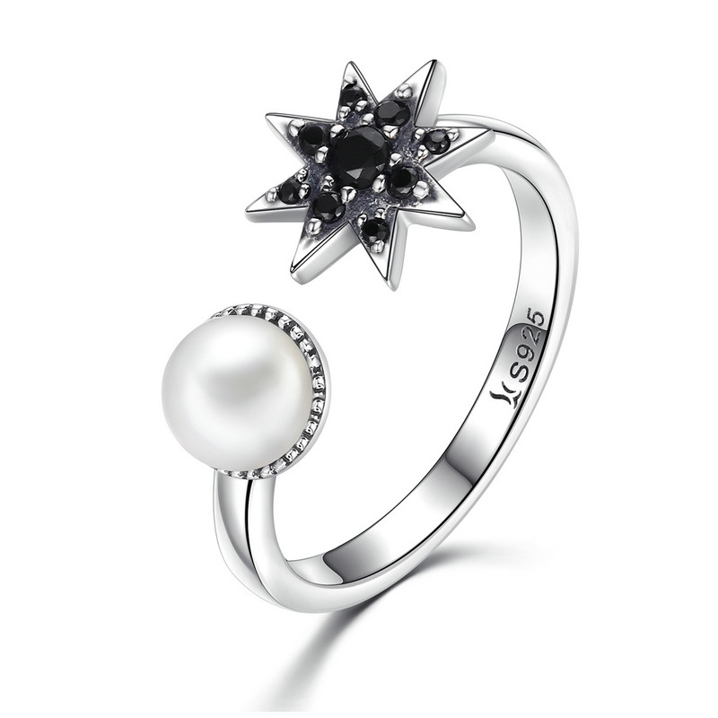 | SCR054-7 | 暗夜星辰-925银戒指 | 小草+S925 | 925银+氧化+锆石+淡水珠 | 2.3 | 芒星：1CM 珍珠：0.6CM 戒围：0.2CM | 35 | SCR银戒指
 | SCR054-8 | 暗夜星辰-925银戒指 | 小草+S925 | 925银+氧化+锆石+淡水珠 | 2.5 | 芒星：1CM 珍珠：0.6CM 戒围：0.2CM | 35 | SCR银戒指
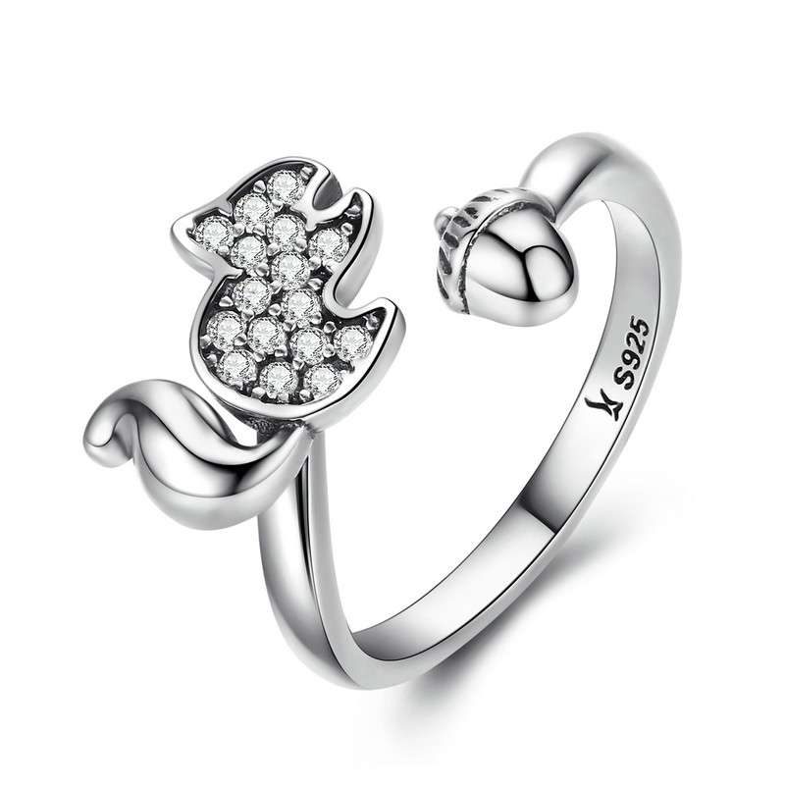 | SCR055-6 | 松鼠开口戒-925银戒指 | 小草+S925 | 925银+氧化+锆石 | 2.4 | 松鼠：0.8*1.2CM | 30 | SCR银戒指
 | SCR055-7 | 松鼠开口戒-925银戒指 | 小草+S925 | 925银+氧化+锆石 | 2.4 | 松鼠：0.8*1.2CM | 30 | SCR银戒指
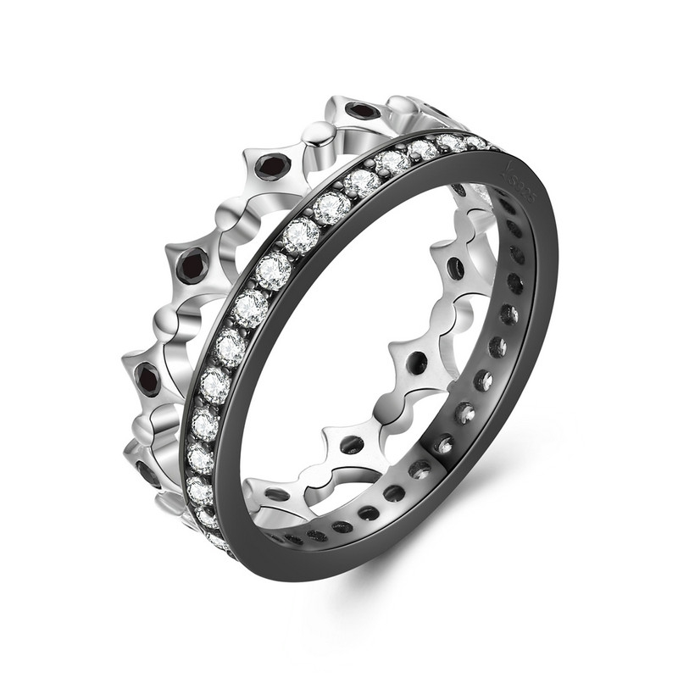 | SCR056-6 | 自由之光-925银戒指 | 小草+S925 | 925银+锆石+镀黑金+镀白金 | 2.5 | 宽：0.6CM | 35 | SCR银戒指
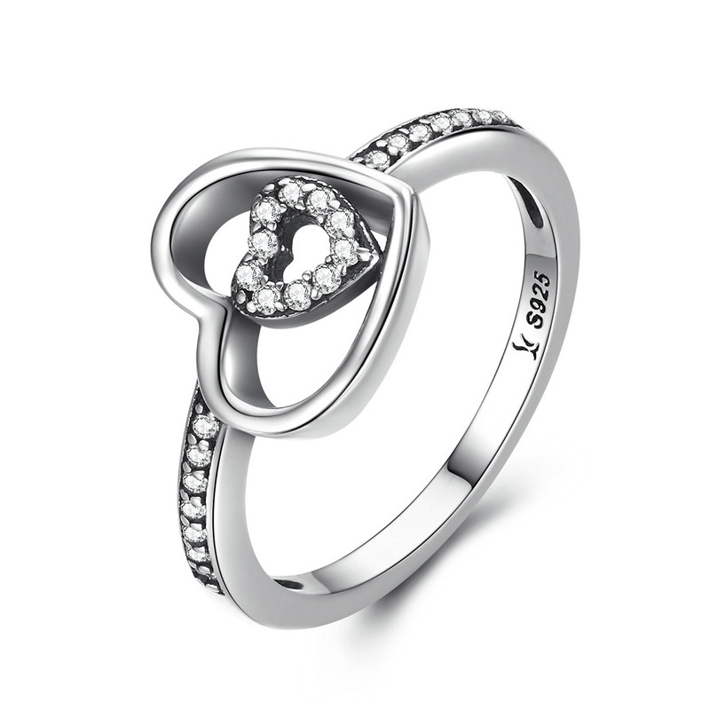 | SCR057-8 | 心心相印戒指-925银戒指 | 小草+S925 | 925银+氧化+锆石 | 2.5 | 心形：1*1.1CM 戒围;0.2CM | 27 | SCR银戒指
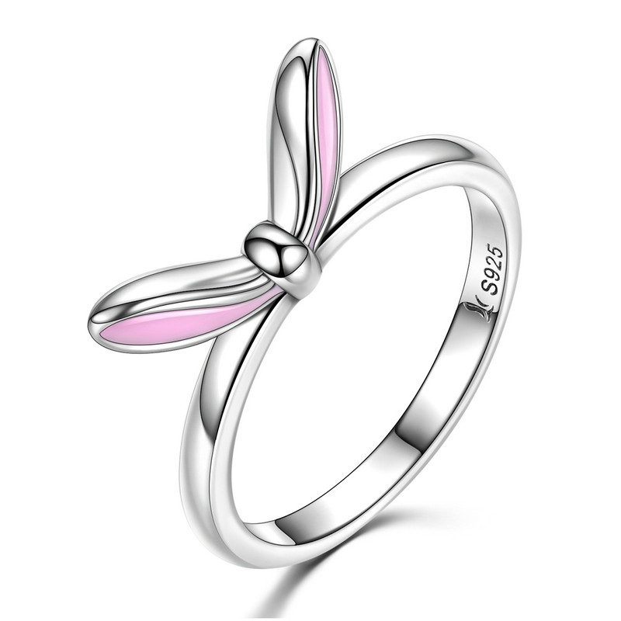 | SCR058-6 | 粉红兔女郎-925银戒指 | 小草+S925 | 925银+氧化+滴油 | 2.2 | 蝴蝶结宽：1.5CM 戒围：0.2CM | 31 | SCR银戒指
 | SCR058-7 | 粉红兔女郎-925银戒指 | 小草+S925 | 925银+氧化+滴油 | 2.2 | 蝴蝶结宽：1.5CM 戒围：0.2CM | 31 | SCR银戒指
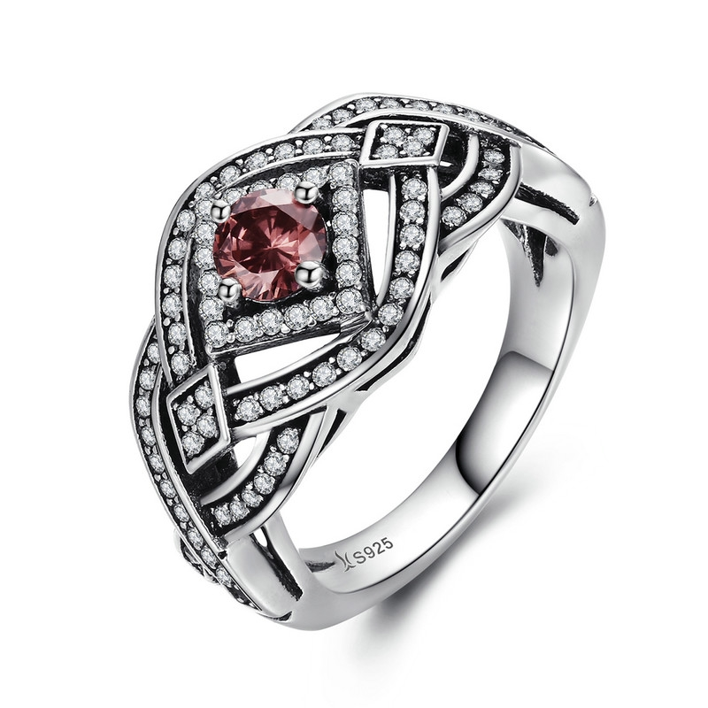 | SCR059-8 | 复古朋克-925银戒指 | 小草+S925 | 925银+氧化+锆石 | 4.8 | 戒面宽：1.2CM 戒围：0.3CM | 67 | SCR银戒指
 | SCR061-7 | 璀璨的心-925银戒指 | S925 | 925银+氧化+锆石 | 2 | 戒面1*0.9CM 戒围：0.2CM | 22 | SCR银戒指
 | SCR061-8 | 璀璨的心-925银戒指 | S925 | 925银+氧化+锆石 | 2 | 戒面1*0.9CM 戒围：0.2CM | 22 | SCR银戒指
 | SCR062-6 | 爱的锁链-925银戒指 | S925 | 925银+氧化+锆石 | 2.4 | 戒面：0.6CM 戒围0.2CM | 27 | SCR银戒指
 | SCR063-6 | 两件套戒指镶AAA锆石-925银戒指 | 小草+S925 | 925银电镀白金+AAA锆石 | 5.4 | 戒面0.7cm戒环0.4cm | 52 | SCR银戒指
 | SCR063-7 | 两件套戒指镶AAA锆石-925银戒指 | 小草+S925 | 925银电镀白金+AAA锆石 | 5.4 | 戒面0.7cm戒环0.4cm | 52 | SCR银戒指
 | SCR063-8 | 两件套戒指镶AAA锆石-925银戒指 | 小草+S925 | 925银电镀白金+AAA锆石 | 5.4 | 戒面0.7cm戒环0.4cm | 52 | SCR银戒指
 | SCR064-6 | 甜心四叶草-925银戒指 | 小草+S925 | 925银+氧化+锆石 | 4 | 宽：0.8CM | 52 | SCR银戒指
 | SCR064-7 | 甜心四叶草-925银戒指 | 小草+S925 | 925银+氧化+锆石 | 4 | 宽：0.8CM | 52 | SCR银戒指
 | SCR064-8 | 甜心四叶草-925银戒指 | 小草+S925 | 925银+氧化+锆石 | 4 | 宽：0.8CM | 52 | SCR银戒指
 | SCR066-5 | 时尚年轮-925银戒指 | S925 | 925银+镀白金+锆石 | 1.2 | 宽：0.15CM | 17 | SCR银戒指
 | SCR066-6 | 时尚年轮-925银戒指 | S925 | 925银+镀白金+锆石 | 1.2 | 宽：0.15CM | 17 | SCR银戒指
 | SCR066-6J | 简约精灵-S925银戒指 | S925 | 925银+镀白金+锆石 | 1.2 | 宽：0.15CM | 19 | SCR银戒指
 | SCR066-7 | 时尚年轮-925银戒指 | S925 | 925银+镀白金+锆石 | 1.2 | 宽：0.15CM | 17 | SCR银戒指
 | SCR066-7J | 简约精灵-S925银戒指 | S925 | 925银+镀白金+锆石 | 1.2 | 宽：0.15CM | 19 | SCR银戒指
 | SCR066-8 | 时尚年轮-925银戒指 | S925 | 925银+镀白金+锆石 | 1.2 | 宽：0.15CM | 17 | SCR银戒指
 | SCR066-8J | 简约精灵-S925银戒指 | S925 | 925银+镀白金+锆石 | 1.2 | 宽：0.15CM | 19 | SCR银戒指
 | SCR066-9 | 时尚年轮-925银戒指 | S925 | 925银+镀白金+锆石 | 1.2 | 宽：0.15CM | 17 | SCR银戒指
 | SCR067-6 | 信仰-925银戒指 | S925 | 925银+镀白金+镀黑金+锆石 | 1.3 | 宽：0.8CM 戒围：0.15CM | 27 | SCR银戒指
 | SCR067-7 | 信仰-925银戒指 | S925 | 925银+镀白金+镀黑金+锆石 | 1.3 | 宽：0.8CM 戒围：0.15CM | 27 | SCR银戒指
 | SCR067-8 | 信仰-925银戒指 | S925 | 925银+镀白金+镀黑金+锆石 | 1.3 | 宽：0.8CM 戒围：0.15CM | 27 | SCR银戒指
 | SCR068-8 | 叶子物语-925银戒指 | 小草+S925 | 925银+氧化+锆石 | 3.4 | 宽：0.7CM | 44 | SCR银戒指
 | SCR069-6 | 繁星-925银戒指 | 小草+S925 | 925银+氧化+锆石 | 2.4 | 戒面：1.1*1.1CM 戒围：0.2CM | 35 | SCR银戒指
 | SCR070 | 大海的召唤-925银戒指 | 小草+S925 | 925银+氧化+锆石 | 1.4 | 船锚：0.8*0.8CM 戒围：0.2CM | 23 | SCR银戒指
 | SCR073 | 心心相映-925银戒指 | 小草+S925 | 925银+氧化+锆石 | 1.4 | 戒面：1.2*0.6CM 戒围：0.2CM | 23 | SCR银戒指
 | SCR074-6 | 永恒的浪漫-925银戒指 | 小草+S925 | 925银+氧化+玻璃 | 2.5 | 戒面：1*1CM 戒围：0.2CM | 27 | SCR银戒指
 | SCR076-6 | 甜蜜花语-925银戒指 | 小草+S925 | 925银+氧化+锆石+滴油 | 3 | 戒面：1.8*1CM 戒围：0.2CM | 32 | SCR银戒指
 | SCR076-7 | 甜蜜花语-925银戒指 | 小草+S925 | 925银+氧化+锆石+滴油 | 3 | 戒面：1.8*1CM 戒围：0.2CM | 32 | SCR银戒指
 | SCR077-8 | 可爱猫头鹰-925银戒指 | 小草+S925 | 925银+氧化+锆石 | 1.5 | 猫头鹰：0.8*1.3CM 戒围：0.2CM | 29 | SCR银戒指
 | SCR079-6 | 呆萌小鱼-925银戒指 | 小草+S925 | 925银+氧化+锆石 | 1.5 | 戒面：1.4*1.2CM 戒围：0.2CM | 22 | SCR银戒指
 | SCR079-7 | 呆萌小鱼-925银戒指 | 小草+S925 | 925银+氧化+锆石 | 1.5 | 戒面：1.4*1.2CM 戒围：0.2CM | 22 | SCR银戒指
 | SCR079-8 | 呆萌小鱼-925银戒指 | 小草+S925 | 925银+氧化+锆石 | 3.8 | 戒面：1.4*1.2CM 戒围：0.2CM | 22 | SCR银戒指
 | SCR080 | 极简主义-925银戒指 | 小草+S925 | 925银+氧化+锆石 | 2.6 | 圆圈：0.8*.8CM 戒围：0.2CM | 29 | SCR银戒指
 | SCR081-6 | 美无止境-925银戒指 | 小草+S925 | 925银+氧化+锆石 | 3.8 | 戒面宽：0.8CM 戒围：0.2CM | 43 | SCR银戒指
 | SCR081-8 | 美无止境-925银戒指 | 小草+S925 | 925银+氧化+锆石 | 1.9 | 戒面宽：0.8CM 戒围：0.2CM | 43 | SCR银戒指
 | SCR082-6 | 黑白乐章-925银戒指 | 小草+S925 | 925银+氧化+锆石 | 1.9 | 戒面宽：0.6CM | 28 | SCR银戒指
 | SCR082-7 | 黑白乐章-925银戒指 | 小草+S925 | 925银+氧化+锆石 | 1.9 | 戒面宽：0.6CM | 28 | SCR银戒指
 | SCR082-8 | 黑白乐章-925银戒指 | 小草+S925 | 925银+氧化+锆石 | 1.9 | 戒面宽：0.6CM | 28 | SCR银戒指
 | SCR082-9 | 黑白乐章-925银戒指 | 小草+S925 | 925银+氧化+锆石 | 1.9 | 戒面宽：0.6cm | 28 | SCR银戒指
 | SCR084-6 | 致简主义-925银戒指 | S925 | 925银+镀白金+锆石 | 1 | 戒围：0.2CM | 22 | SCR银戒指
 | SCR084-7 | 致简主义-925银戒指 | S925 | 925银+镀白金+锆石 | 1 | 戒围：0.2CM | 22 | SCR银戒指
 | SCR084-8 | 致简主义-925银戒指 | S925 | 925银+镀白金+锆石 | 4.5 | 戒围：0.2CM | 22 | SCR银戒指
 | SCR085-8 | 流星双戒-925银戒指 | S925 | 925银+氧化+锆石 | 4.8 | 戒围：0.2CM | 64 | SCR银戒指
 | SCR086 | 蜜蜂-925银戒指 | 小草+S925 | 925银+氧化+锆石 | 1.4 | 蜜蜂：1.2*0.8CM 戒围：0.2CM | 27 | SCR银戒指
 | SCR087 | 蝶舞-925银戒指 | 小草+S925 | 925银+氧化+锆石 | 1.5 | 大蝴蝶：0.7*0.7CM 戒围：0.2CM | 22 | SCR银戒指
 | SCR088-6 | 波西米亚风情-925银戒指 | S925 | 925银+氧化+锆石 | 4.8 | 戒面：1*1CM 戒围：0.2CM | 66 | SCR银戒指
 | SCR088-7 | 波西米亚风情-925银戒指 | S925 | 925银+氧化+锆石 | 4.8 | 戒面：1*1CM 戒围：0.2CM | 66 | SCR银戒指
 | SCR088-8 | 波西米亚风情-925银戒指 | S925 | 925银+氧化+锆石 | 2.7 | 戒面：1*1CM 戒围：0.2CM | 66 | SCR银戒指
 | SCR089 | 神秘之光-925银戒指 | 小草+S925 | 925银+氧化+锆石 | 1 | 总长：8CM | 19 | SCR银戒指
 | SCR090 | 优雅女人心-925银戒指 | 小草+S925 | 925银+镀真金+锆石 | 1 | 总长：7.5-8CM | 24 | SCR银戒指
 | SCR093-6 | 绿叶翩翩-925银戒指 | 小草+S925 | 925银+氧化+锆石 | 1.2 | 戒围：0.2CM | 22 | SCR银戒指
 | SCR093-7 | 绿叶翩翩-925银戒指 | 小草+S925 | 925银+氧化+锆石 | 0.1 | 戒围：0.2CM | 22 | SCR银戒指
 | SCR093-8 | 绿叶翩翩-925银戒指 | 小草+S925 | 925银+氧化+锆石 | 1 | 戒围：0.2CM | 22 | SCR银戒指
 | SCR094-6 | 无穷-925银戒指 | S925 | 925银+氧化 | 1 | 戒面长1CM 戒围：0.15CM | 17 | SCR银戒指
 | SCR094-7 | 无穷-925银戒指 | S925 | 925银+氧化 | 1 | 戒面长1CM 戒围：0.15CM | 17 | SCR银戒指
 | SCR094-8 | 无穷-925银戒指 | S925 | 925银+氧化 | 1.7 | 戒面长1CM 戒围：0.15CM | 17 | SCR银戒指
 | SCR095-8 | 青春舞曲-925银戒指 | S925 | 925银+氧化+锆石 | 1.7 | 戒围：0.3CM | 32 | SCR银戒指
 | SCR096-6 | 青春舞曲 -925银戒指 | S925 | 925银+氧化+锆石 | 1.7 | 戒围：0.3CM | 32 | SCR银戒指
 | SCR097-6 | 绿色光韵-925银戒指 | 小草+S925 | 925银+氧化+锆石 | 1 | 戒围：0.15CM | 22 | SCR银戒指
 | SCR097-7 | 绿色光韵-925银戒指 | 小草+S925 | 925银+氧化+锆石 | 1 | 戒围：0.15CM | 22 | SCR银戒指
 | SCR097-8 | 绿色光韵-925银戒指 | 小草+S925 | 925银+氧化+锆石 | 1.2 | 戒围：0.15CM | 22 | SCR银戒指
 | SCR098-6 | 婉转的气质-925银戒指 | S925 | 925银+氧化+锆石 | 1.2 | 宽：0.3CM | 24 | SCR银戒指
 | SCR099-6 | 蓝色魅力-925银戒指 | 小草+S925 | 925银+氧化+锆石 | 1.1 | 戒围：0.2CM 戒面：0.3CM | 22 | SCR银戒指
 | SCR099-7 | 蓝色魅力-925银戒指 | 小草+S925 | 925银+氧化+锆石 | 1.1 | 戒围：0.2CM 戒面：0.3CM | 22 | SCR银戒指
 | SCR099-8 | 蓝色魅力-925银戒指 | 小草+S925 | 925银+氧化+锆石 | 2 | 戒围：0.2CM 戒面：0.3CM | 22 | SCR银戒指
 | SCR102-6 | 百搭情迷-925银戒指 | 小草+S925 | 925银+氧化+锆石 | 1 | 宽：0.2CM | 20 | SCR银戒指
 | SCR102-7 | 百搭情迷-925银戒指 | 小草+S925 | 925银+氧化+锆石 | 1 | 宽：0.2CM | 20 | SCR银戒指
 | SCR102-8 | 百搭情迷-925银戒指 | 小草+S925 | 925银+氧化+锆石 | 2.2 | 宽：0.2CM | 20 | SCR银戒指
 | SCR103-6 | 心中的向日葵-925银戒指 | 小草+S925 | 925银+锆石+镀白金+镀K金 | 2.2 | 戒围:0.2CM 戒面0.9*0.9CM | 28 | SCR银戒指
 | SCR103-8 | 心中的向日葵-925银戒指 | 小草+S925 | 925银+锆石+镀白金+镀K金 | 2.5 | 戒围:0.2CM 戒面0.9*0.9CM | 28 | SCR银戒指
 | SCR104-6 | 调皮小猫-925银戒指 | 小草+S925 | 925银+氧化 | 1.5 | 戒面：1*1CM 戒围：0.2CM | 22 | SCR银戒指
 | SCR104-7 | 调皮小猫-925银戒指 | 小草+S925 | 925银+氧化 | 1.5 | 戒面：1*1CM 戒围：0.2CM | 22 | SCR银戒指
 | SCR104-8 | 调皮小猫-925银戒指 | 小草+S925 | 925银+氧化 | 1.6 | 戒面：1*1CM 戒围：0.2CM | 22 | SCR银戒指
 | SCR104-9 | 调皮小猫-925银戒指 | 小草+S925 | 925银+氧化 | 1.5 | 戒面：1*1CM 戒围：0.2CM | 22 | SCR银戒指
 | SCR105-6 | 落叶的情愫-925银戒指 | 小草+S925 | 925银+氧化+锆石+玻璃 | 0.7 | 戒面：1*1CM 戒围：0.2CM | 30 | SCR银戒指
 | SCR105-7 | 落叶的情愫-925银戒指 | 小草+S925 | 925银+氧化+锆石+玻璃 | 2.5 | 戒面：1*1CM 戒围：0.2CM | 30 | SCR银戒指
 | SCR105-8 | 落叶的情愫-925银戒指 | 小草+S925 | 925银+氧化+锆石+玻璃 | 0.7 | 戒面：1*1CM 戒围：0.2CM | 30 | SCR银戒指
 | SCR106 | 简约气质-925银戒指 | 小草+S925 | 925银+氧化+锆石 | 1.8 | 戒围：0.2CM | 26 | SCR银戒指
 | SCR107 | 绿色心情-925银耳环 | 小草+S925 | 925银+氧化+锆石 | 1.7 | 戒围：0.2CM | 26 | SCR银戒指

